15 неделя
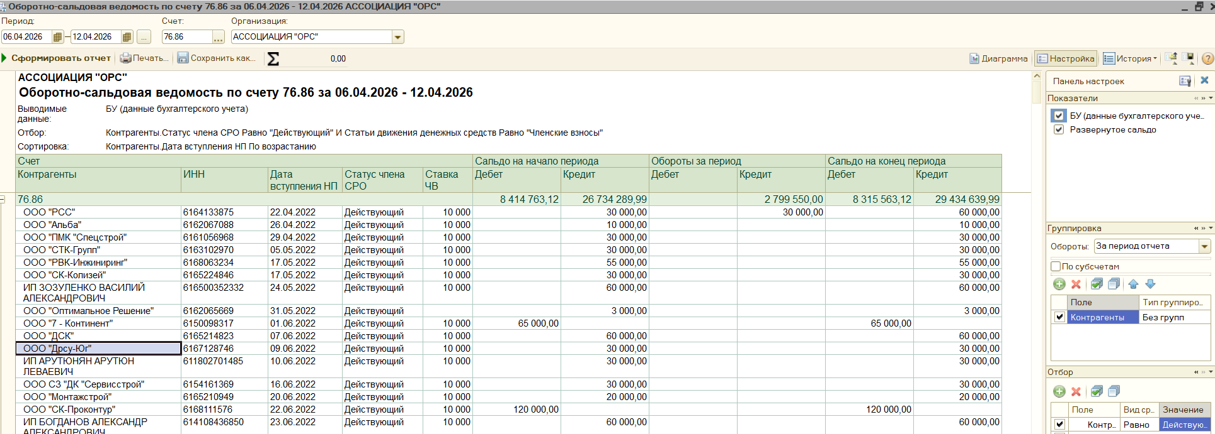
Контрагенты | ИНН | Дата вступления НП | Статус члена СРО | Ставка ЧВ | Дебет | Кредит | Кредит
ООО"ГАРУДА" | 6161077855 | 03.05.2023 | Действующий | 10000 |  | 60000 | 2500 | 2500
ООО "Спецстройстандарт" | 6150100559 | 13.02.2024 | Действующий | 10000 |  | 20000 | 4000 | 4000 |  | 2,388,100.00
ИП Бурлак Роман Александрович | 344221610414 | 28.05.2025 | Действующий | 5000 |  | 25000 | 5000 | 5000 |  | 99,200.00
ИП Клименков Максим Сергеевич | 616610744501 | 10.06.2025 | Действующий | 5000 |  | 25000 | 5000 | 5000 |  | 312,250.00
ООО "ДТМ" | 6165181744 | 03.05.2023 | Действующий | 10000 |  | 30000 | 10000 | 10000 |  | 2,799,550.00
ООО «Югэнергомонтаж» | 6161093222 | 03.05.2023 | Действующий | 10000 |  |  | 10000 | 10000
ООО "Климат-Сфера" | 6163106572 | 15.05.2023 | Действующий | 10000 |  | 30000 | 10000 | 10000
ООО "ЦЕРБЕР" | 6163228919 | 16.06.2023 | Действующий | 10000 |  | 30000 | 10000 | 10000
ООО "СБ Инжиниринг Юг" | 6165233819 | 18.03.2025 | Действующий | 10000 |  | 15000 | 10000 | 10000
ИП Корсунов Александр Андреевич | 616618080517 | 28.04.2025 | Действующий | 5000 |  | 20000 | 10000 | 10000
ИП Шалаева Ангелина Александровна | 615015154020 | 30.04.2025 | Действующий | 5000 |  | 20000 | 10000 | 10000
ООО «Лемакс» | 6154001478 | 28.04.2023 | Действующий | 10000 |  | 43400 | 16600 | 16600
ИП Комилов Олимджон Муродуллоевич | 773430393218 | 14.11.2025 | Действующий | 10000 |  | 40000 | 20000 | 20000
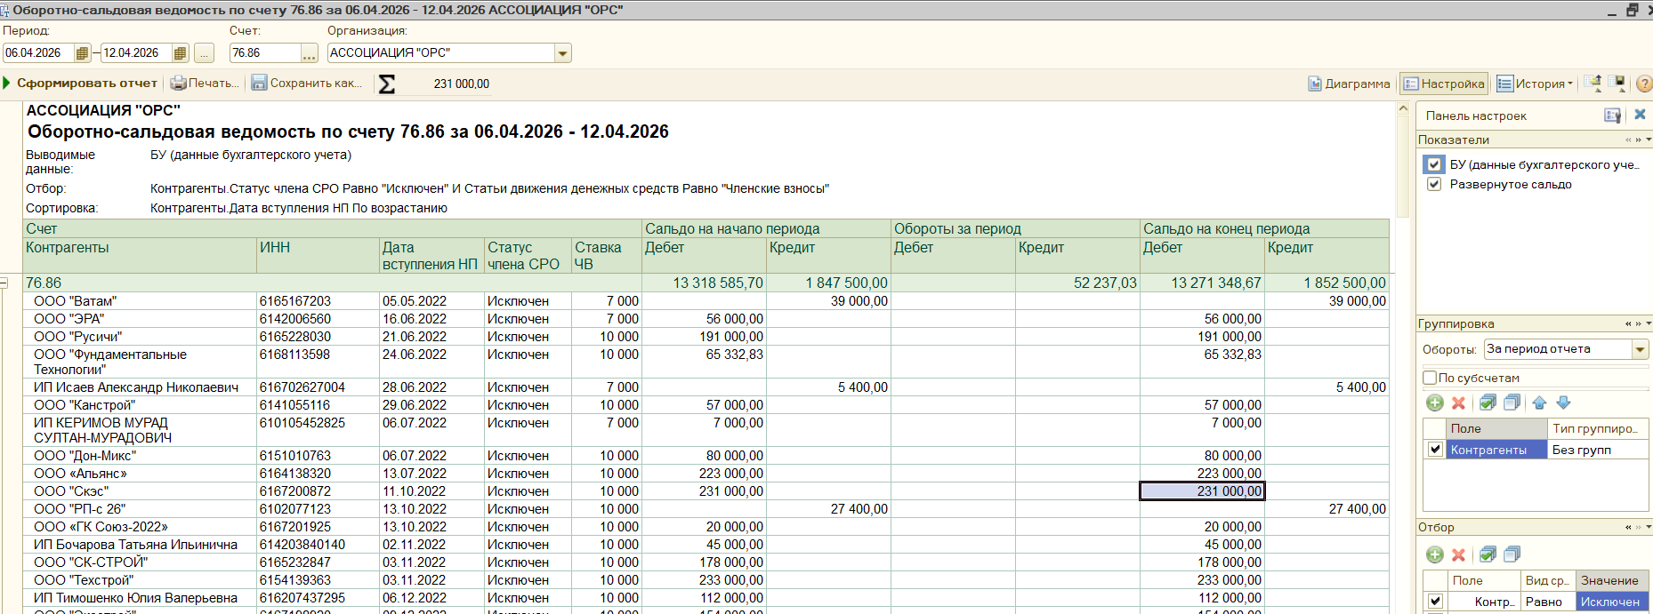
ООО "Лим-Строй" | 6102081521 | 13.02.2026 | Действующий | 10000 |  | 30000 | 20000 | 20000
ООО "Мегаполис" | 6164280527 | 27.04.2023 | Действующий | 10000 |  | 20000 | 25000 | 25000
ООО "РСС" | 6164133875 | 22.04.2022 | Действующий | 10000 |  | 30000 | 30000 | 30000
ИП Прохоров Андрей Викторович | 616111215206 | 27.12.2022 | Действующий | 10000 |  | 30000 | 30000 | 30000
ИП Коновалов Илья Сергеевич | 615011509137 | 11.01.2023 | Действующий | 10000 |  | 30000 | 30000 | 30000
ООО "ТПК" | 6155081444 | 20.01.2023 | Действующий | 10000 |  | 30000 | 30000 | 30000
ООО «Прогресс Строй» | 6165231106 | 30.01.2023 | Действующий | 10000 |  | 30000 | 30000 | 30000
ИП Глазунов Вячеслав Анатольевич | 616611290353 | 28.04.2023 | Действующий | 10000 | 30000 |  | 60000 | 30000
ООО СК "ВОЗВЕДЕНИЕ" | 6150090438 | 28.04.2023 | Действующий | 10000 |  | 30000 | 30000 | 30000
ООО "ШЭРМ" | 6155042131 | 28.04.2023 | Действующий | 10000 |  | 30000 | 30000 | 30000
ООО «ЮгПрофСервис» | 6161066187 | 28.04.2023 | Действующий | 10000 |  | 30000 | 30000 | 30000
ИП Штин Виктория Николаевна | 616606143508 | 03.05.2023 | Действующий | 10000 |  | 30000 | 30000 | 30000
ООО "МБ-СтройСервис" | 6165197261 | 03.05.2023 | Действующий | 10000 |  | 30000 | 30000 | 30000
ИП Тарасов Евгений Сергеевич | 616204584968 | 04.05.2023 | Действующий | 10000 |  | 30000 | 30000 | 30000
ООО «Интеллектика» | 6166061471 | 04.05.2023 | Действующий | 10000 |  | 30000 | 30000 | 30000
ООО "АСТРА" | 6162075280 | 04.05.2023 | Действующий | 10000 |  |  | 30000 | 30000
ООО "Профит" | 6165186206 | 04.05.2023 | Действующий | 10000 |  | 30000 | 30000 | 30000
ООО «АРИАЛ» | 6166065317 | 04.05.2023 | Действующий | 10000 |  | 30000 | 30000 | 30000
ООО «Строй Альянс Юг» | 6168058072 | 04.05.2023 | Действующий | 10000 |  | 30000 | 30000 | 30000
ООО "Оберег" | 6163102916 | 05.05.2023 | Действующий | 10000 |  | 30000 | 30000 | 30000
ООО "ЮТЭР" | 6150047256 | 05.05.2023 | Действующий | 10000 |  | 16500 | 30000 | 30000
ООО «ДМ» | 6166069079 | 05.05.2023 | Действующий | 10000 |  | 30000 | 30000 | 30000
ООО "Электрон" | 6164257461 | 11.05.2023 | Действующий | 10000 |  | 30000 | 30000 | 30000
ИП Кошаташян Амлет Грандович | 610200085371 | 12.05.2023 | Действующий | 10000 |  | 30000 | 30000 | 30000
ООО "ВодоГазСервис" | 6141043760 | 12.05.2023 | Действующий | 10000 |  | 30000 | 30000 | 30000
ООО "ЮСК" | 6167073060 | 12.05.2023 | Действующий | 10000 |  | 30000 | 30000 | 30000
ООО "ЛИМЕН" | 6141048510 | 15.05.2023 | Действующий | 10000 |  | 30000 | 30000 | 30000
ООО «Капиталстроймонтаж» | 6164284761 | 15.05.2023 | Действующий | 10000 |  | 30000 | 30000 | 30000
ООО «ПМК-СЕРВИС» | 6162065235 | 15.05.2023 | Действующий | 10000 |  | 30000 | 30000 | 30000
ИП Рогозинский Вячеслав Николаевич | 614800375834 | 18.05.2023 | Действующий | 10000 |  | 30000 | 30000 | 30000
ООО "ВэлСтрой" | 6167100035 | 18.05.2023 | Действующий | 10000 |  | 30000 | 30000 | 30000
ИП Де Талье Гуля Мансуровна | 301705104560 | 19.05.2023 | Действующий | 10000 |  | 30000 | 30000 | 30000
ООО "Гарант" | 6166092984 | 19.05.2023 | Действующий | 10000 |  | 30000 | 30000 | 30000
ООО СЗ "ВЕРТИКАЛЬ" | 6141057378 | 19.05.2023 | Действующий | 10000 |  | 30000 | 30000 | 30000
АО «СОКОЛ-ДЕВЕЛОПМЕНТ» | 6161065553 | 22.05.2023 | Действующий | 10000 |  | 30000 | 30000 | 30000
АО «НЗНП» | 6151012111 | 24.05.2023 | Действующий | 10000 |  | 22000 | 30000 | 30000
ООО "ДанКат Групп" | 6165187859 | 24.05.2023 | Действующий | 10000 |  | 30000 | 30000 | 30000
ООО "Картель" | 6151345463 | 24.05.2023 | Действующий | 10000 |  | 30000 | 30000 | 30000
ООО "НИКА-КТ" | 6165158424 | 24.05.2023 | Действующий | 10000 |  | 30000 | 30000 | 30000
ООО «ОБЛСТРОЙПРОЕКТ» | 6162052934 | 24.05.2023 | Действующий | 10000 |  | 30000 | 30000 | 30000
ООО "Строймонолит" | 6154130561 | 25.05.2023 | Действующий | 10000 |  | 30000 | 30000 | 30000
ООО СЗ «СТРОЙКОМ» | 6141055081 | 25.05.2023 | Действующий | 10000 |  | 30000 | 30000 | 30000
ИП Гулишанова Гукчак Изахаровна | 615398102200 | 27.06.2023 | Действующий | 10000 |  | 30000 | 30000 | 30000
ООО "АЛЬЯНС" | 2312289840 | 28.08.2023 | Действующий | 10000 |  |  | 30000 | 30000
ООО "КСК" | 6164142710 | 12.12.2023 | Действующий | 10000 |  | 30000 | 30000 | 30000
ООО "ЮГСТРОЙКОНТРОЛЬ-61" | 6151021451 | 30.01.2024 | Действующий | 10000 |  | 30000 | 30000 | 30000
ИП Горбачевский Георгий Михайлович | 616806147355 | 02.02.2024 | Действующий | 10000 |  | 30000 | 30000 | 30000
ООО "ПРОМРЕСУРС" | 6165237595 | 07.02.2024 | Действующий | 10000 |  | 30000 | 30000 | 30000
ООО СФ "АМА" | 800004660 | 20.03.2024 | Действующий | 10000 |  | 30000 | 30000 | 30000
ООО "СТРОЙДОРХОЛДИНГ" | 3810050189 | 09.04.2024 | Действующий | 10000 |  | 30000 | 30000 | 30000
ООО "СК АЛМАЗ 2" | 6168122507 | 24.04.2024 | Действующий | 10000 |  | 30000 | 30000 | 30000
ИП Галушка Станислав Андреевич | 234603332304 | 24.07.2024 | Действующий | 10000 |  | 30000 | 30000 | 30000
ИП Шалимов Владимир Иванович | 615008932575 | 23.08.2024 | Действующий | 10000 |  | 30000 | 30000 | 30000
ИП Каменчук Ольга Васильевна | 643904996061 | 30.09.2024 | Действующий | 10000 |  | 30000 | 30000 | 30000
ООО "Ремстрой-М" | 6123025912 | 11.11.2024 | Действующий | 10000 |  | 30000 | 30000 | 30000
ИП Голованов Александр Владимирович | 610100390460 | 04.02.2025 | Действующий | 10000 |  | 25000 | 30000 | 30000
ООО "СЭТ" | 2628057901 | 24.03.2025 | Действующий | 10000 |  | 15000 | 30000 | 30000
ООО "Скит" | 6163142700 | 26.03.2025 | Действующий | 10000 |  | 30000 | 30000 | 30000
ИП Кубраков Артем Владимирович | 615310003839 | 01.04.2025 | Действующий | 10000 |  | 15000 | 30000 | 30000
ИП Тугарин Денис Николаевич | 381297915857 | 02.06.2025 | Действующий | 10000 |  | 30000 | 30000 | 30000
ООО "СДД" | 6143059772 | 03.06.2025 | Действующий | 10000 |  | 30000 | 30000 | 30000
ИП Германцев Алексей Борисович | 616611115672 | 17.06.2025 | Действующий | 10000 |  | 30000 | 30000 | 30000
ИП Мамаева Марина Юрьевна | 615001417617 | 09.07.2025 | Действующий | 10000 |  | 30000 | 30000 | 30000
ИП Агапитов Сергей Александрович | 615528584155 | 01.08.2025 | Действующий | 10000 |  | 30000 | 30000 | 30000
ООО "Сити Дизайн" | 800007140 | 11.08.2025 | Действующий | 10000 |  | 30000 | 30000 | 30000
ИП Курбанов Рафаэль Фагалиевич | 615520561220 | 11.12.2025 | Действующий | 10000 |  | 30000 | 30000 | 30000
ООО "Лидерстрой" | 6167201234 | 06.10.2022 | Действующий | 10000 |  | 28000 | 32000 | 32000 | 30000 | 2000
ИП Авдеев Анатолий Александрович | 616202596608 | 10.05.2023 | Действующий | 10000 |  | 23750 | 36250 | 36250 | 30000 | 6250
ООО "Базис Плюс" | 6162069328 | 24.06.2022 | Действующий | 10000 |  |  | 60000 | 60000 | 30000 | 30000
ООО "Донстроймонтаж" | 6167202291 | 17.01.2023 | Действующий | 10000 |  |  | 60000 | 60000 | 30000 | 30000
ООО НПКП "АКНИЛС" | 6168052232 | 11.05.2023 | Действующий | 10000 |  |  | 60000 | 60000 | 30000 | 30000
ООО «СУ-310» | 6167126523 | 24.05.2023 | Действующий | 10000 |  |  | 60000 | 60000 | 30000 | 30000
ООО «А.О. РГК» | 6162086524 | 10.10.2023 | Действующий | 10000 | 19200 |  | 79200 | 60000 | 30000 | 30000
ООО СК "РОСТЭКО" | 6162060981 | 13.06.2024 | Действующий | 10000 | 30000 |  | 90000 | 60000 | 30000 | 30000
ООО "СК Основа" | 6165242161 | 27.10.2025 | Действующий | 5000 |  | 20000 | 60000 | 60000 | 15000 | 45000
ООО "Гермес-Телеком" | 6164126437 | 10.04.2026 | Действующий | 5000 |  |  | 60000 | 60000 | 15000 | 45000
ИП Верескун Александр Юрьевич | 233802236191 | 22.09.2023 | Действующий | 10000 | 20000 |  | 84000 | 64000 | 30000 | 34000

16 неделя
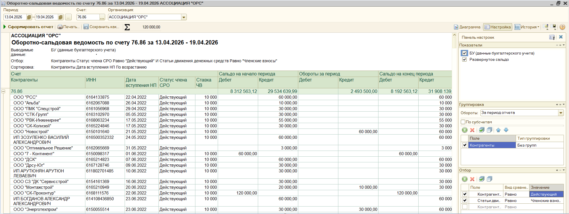
Контрагенты | ИНН | Дата вступления НП | Статус члена СРО | Ставка ЧВ | Дебет | Кредит | Кредит
ООО "Факт" | 6140004768 | 23.04.2025 | Действующий | 5000 |  | 20000 | 500 | 500
ООО "ЦЕРБЕР" | 6163228919 | 16.06.2023 | Действующий | 10000 |  | 40000 | 2500 | 2500 |  | 1,818,000.00
ООО "Монтажстрой" | 6165210949 | 20.06.2022 | Действующий | 10000 |  | 20000 | 10000 | 10000 |  | 120,000.00
ООО "Ростстройальянс" | 6165241288 | 14.02.2025 | Действующий | 10000 |  | 50000 | 10000 | 10000 |  | 555,500.00
ИП Кафтанатий Алексей Андреевич | 615012187524 | 28.04.2025 | Действующий | 5000 |  | 20000 | 10000 | 10000 |  | 2,493,500.00
ООО "Мп161" | 6155090618 | 15.04.2026 | Действующий | 5000 |  |  | 10000 | 10000
ИП Мирошникова Алиса Евгеньевна | 610210119414 | 08.10.2024 | Действующий | 3500 |  | 17000 | 10500 | 10500
ООО "МСК" | 6162087214 | 06.06.2024 | Действующий | 10000 |  | 60000 | 12500 | 12500
ООО "Дике" | 6139004428 | 13.02.2025 | Действующий | 10000 |  | 26000 | 14000 | 14000
ООО "Сварка ТМ" | 6166113521 | 11.07.2022 | Действующий | 10000 |  | 10000 | 20000 | 20000
ИП Семенов Дмитрий Владимирович | 645311643943 | 15.10.2024 | Действующий | 10000 | 10000 |  | 30000 | 20000
ООО "Доминанта" | 6150098606 | 30.04.2025 | Действующий | 5000 |  | 20000 | 20000 | 20000
ООО "Шадаксстрой" | 6102070625 | 12.07.2024 | Действующий | 10000 |  | 32000 | 28000 | 28000
ООО "Энерготехпром" | 6150055514 | 23.06.2022 | Действующий | 10000 |  | 30000 | 30000 | 30000
ООО "КОМПАНИЯ ДДК" | 6168081843 | 22.11.2022 | Действующий | 10000 |  |  | 30000 | 30000
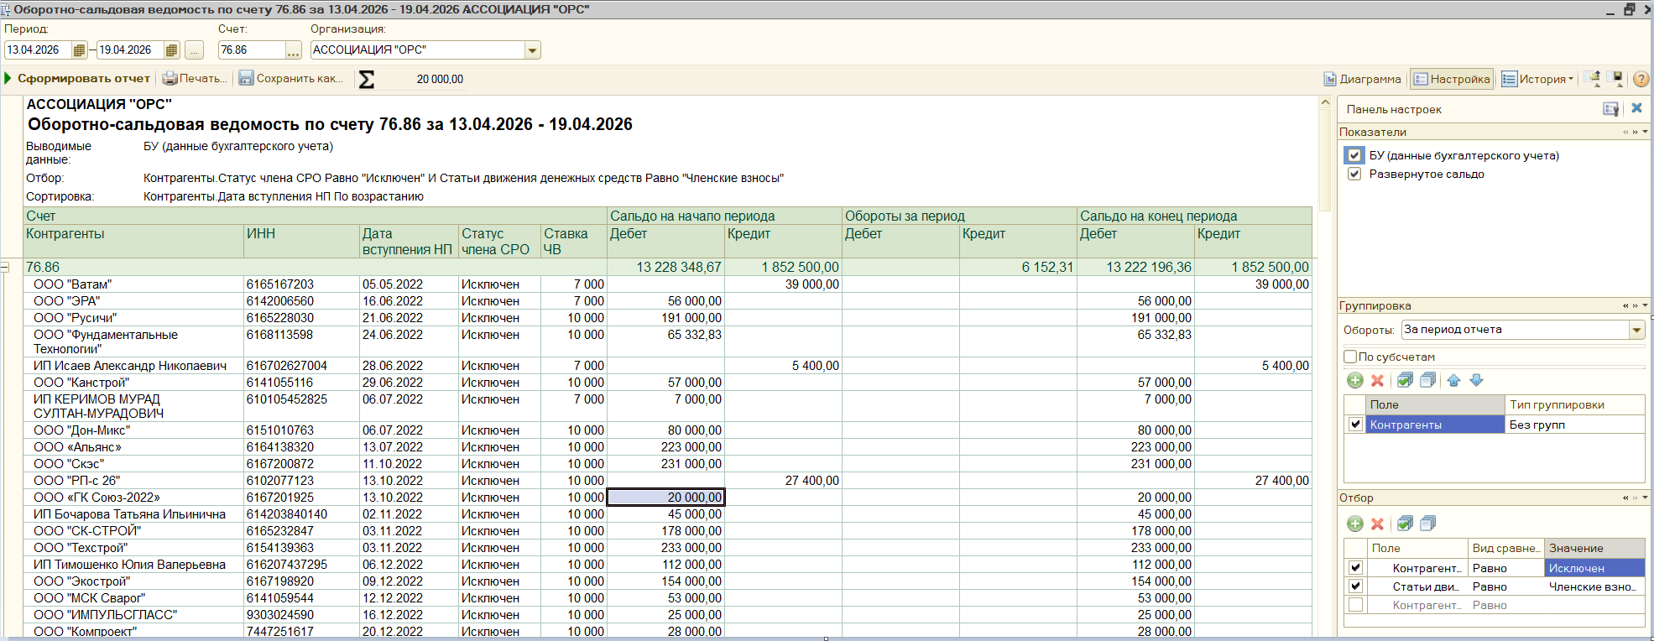
ООО "Заря" | 6165194895 | 28.02.2023 | Действующий | 10000 |  | 30000 | 30000 | 30000
ООО "Радуга" | 6168057738 | 02.05.2023 | Действующий | 10000 |  |  | 30000 | 30000
ИП Польский Сергей Владимирович | 616701418008 | 03.05.2023 | Действующий | 10000 |  | 30000 | 30000 | 30000
ИП ХОСРОЕВ ДЕНИС БОРИСОВИЧ | 612307554220 | 03.05.2023 | Действующий | 10000 |  | 30000 | 30000 | 30000
ООО «Стройиндустрия» | 6140032846 | 03.05.2023 | Действующий | 10000 |  | 30000 | 30000 | 30000
ООО "НП ЭНЕРГОКОМ" | 6162067296 | 12.05.2023 | Действующий | 10000 |  | 30000 | 30000 | 30000
ООО Фирма "ГЕОЛА" | 814002945 | 12.05.2023 | Действующий | 10000 |  | 30000 | 30000 | 30000
ООО «СПЕЦМОНТАЖ» | 6163081825 | 16.05.2023 | Действующий | 10000 |  | 30000 | 30000 | 30000
ООО «СТАТУС-СТРОЙ» | 6155083152 | 16.05.2023 | Действующий | 10000 |  | 30000 | 30000 | 30000
ООО "ТеплоВодоМонтаж-Дон" | 6163097832 | 18.05.2023 | Действующий | 10000 |  | 30000 | 30000 | 30000
ИП Димиденко Филипп Андреевич | 614089119300 | 22.05.2023 | Действующий | 10000 |  | 30000 | 30000 | 30000
ЗАО "Энерголаборатория" | 6166064306 | 24.05.2023 | Действующий | 10000 |  | 30000 | 30000 | 30000
ООО «Промстрой» | 6165199205 | 24.05.2023 | Действующий | 10000 |  | 30000 | 30000 | 30000
ООО "АФФАРИ" | 6166108112 | 26.05.2023 | Действующий | 10000 |  |  | 30000 | 30000
ООО "СЗ "Альянс Групп" | 6161093783 | 26.05.2023 | Действующий | 10000 |  | 30000 | 30000 | 30000
ООО "Ремонт и Стройка" | 6162055371 | 31.05.2023 | Действующий | 10000 |  | 30000 | 30000 | 30000
ООО СК "Донстройкомплект" | 6164122961 | 27.06.2023 | Действующий | 10000 |  | 30000 | 30000 | 30000
ООО "Альфа" | 6114017376 | 04.08.2023 | Действующий | 10000 |  | 30000 | 30000 | 30000
ООО «ТСМ» | 6166128895 | 05.10.2023 | Действующий | 10000 |  | 30000 | 30000 | 30000
ООО "Техконтроль" | 6163230450 | 12.12.2023 | Действующий | 10000 |  | 30000 | 30000 | 30000
ООО "Инженерные Решения" | 6143096171 | 05.03.2024 | Действующий | 10000 |  | 30000 | 30000 | 30000
ИП Собка Артем Геннадьевич | 614907557604 | 01.04.2024 | Действующий | 10000 |  | 30000 | 30000 | 30000
ООО "МЕРКУРИЙ" | 6168115080 | 03.06.2024 | Действующий | 10000 |  | 30000 | 30000 | 30000
ООО "СЗ "Дорожно-Строительная Компания 8" | 816040512 | 05.06.2024 | Действующий | 10000 |  | 30000 | 30000 | 30000
ООО "Дас Инжиниринг" | 6163215204 | 30.10.2024 | Действующий | 10000 | 20000 |  | 50000 | 30000
ООО ПСК "ДОН" | 6143102805 | 18.11.2024 | Действующий | 10000 |  | 30000 | 30000 | 30000
ООО "Скиф" | 6155093369 | 19.11.2024 | Действующий | 10000 |  | 30000 | 30000 | 30000
ООО ПБ "Вектор" | 6142027376 | 25.12.2024 | Действующий | 10000 |  | 30000 | 30000 | 30000
ООО СК "Стройимпульс" | 6164291494 | 26.12.2024 | Действующий | 10000 |  |  | 30000 | 30000
ИП Сурков Виктор Федорович | 234703874815 | 18.02.2025 | Действующий | 10000 |  | 20000 | 30000 | 30000
ООО "Традиции" | 6165237203 | 18.03.2025 | Действующий | 10000 |  | 30000 | 30000 | 30000
ИП Мартиросян Анатолий Манвелович | 610999591852 | 02.04.2025 | Действующий | 10000 |  | 15000 | 30000 | 30000
ООО "Чистый Мир" | 6165215087 | 07.04.2025 | Действующий | 10000 |  | 15000 | 30000 | 30000
ИП Целиков Сергей Викторович | 643919912184 | 30.09.2025 | Действующий | 10000 |  | 30000 | 30000 | 30000
ИП Корчагин Вячеслав Васильевич | 615408255286 | 16.04.2026 | Действующий | 10000 |  |  | 30000 | 30000
ООО "БТИ-КР" | 816027254 | 16.04.2026 | Действующий | 10000 |  |  | 30000 | 30000
ООО "Грифон" | 6150103260 | 15.09.2023 | Действующий | 10000 |  | 30000 | 35000 | 35000 | 30000 | 5000
ИП Кудрявцев Сергей Владимирович | 616708705072 | 02.05.2023 | Действующий | 10000 |  | 20000 | 40000 | 40000 | 30000 | 10000
ООО "АДМ - ХВ" | 6165235580 | 12.04.2024 | Действующий | 10000 |  |  | 40000 | 40000 | 30000 | 10000
ИП Бреева Елена Николаевна | 616104723400 | 19.05.2023 | Действующий | 10000 |  | 30000 | 40500 | 40500 | 30000 | 10500
ООО "Чистые Технологии" | 6165236305 | 21.02.2024 | Действующий | 10000 | 30000 |  | 80000 | 50000 | 30000 | 20000
ООО "Новострой" | 6150101640 | 21.05.2022 | Действующий | 10000 |  |  | 60000 | 60000 | 30000 | 30000
ООО "АЛЬТИУС ПРО" | 6163157584 | 11.05.2023 | Действующий | 10000 |  |  | 60000 | 60000 | 30000 | 30000
ООО "ПСК Габарит" | 6165174232 | 31.05.2023 | Действующий | 10000 |  |  | 60000 | 60000 | 30000 | 30000
ООО "КТС" | 6162088666 | 20.06.2023 | Действующий | 10000 |  |  | 60000 | 60000 | 30000 | 30000
ООО "Спецстрой" | 6161076202 | 14.07.2023 | Действующий | 10000 | 30000 |  | 90000 | 60000 | 30000 | 30000
ООО "ЮГСПЕЦСТРОЙ" | 6154148590 | 02.08.2023 | Действующий | 10000 |  |  | 60000 | 60000 | 30000 | 30000
ООО "АНТАНТА" | 6143087018 | 16.11.2023 | Действующий | 10000 |  |  | 60000 | 60000 | 30000 | 30000
ООО "Реверс" | 6168093581 | 26.06.2024 | Действующий | 10000 |  |  | 60000 | 60000 | 30000 | 30000
ИП Ткаченко Андрей Владимирович | 616508526693 | 26.09.2024 | Действующий | 10000 | 30000 |  | 90000 | 60000 | 30000 | 30000
ИП Мельников Николай Владимирович | 614407527954 | 04.02.2025 | Действующий | 10000 |  |  | 60000 | 60000 | 30000 | 30000
ИП Филатов Сергей Николаевич | 720201562202 | 17.04.2026 | Действующий | 5000 |  |  | 60000 | 60000 | 15000 | 45000
ИП Ярош Вера Иосифовна | 381301011166 | 17.04.2026 | Действующий | 5000 |  |  | 60000 | 60000 | 15000 | 45000
ООО ПМК "Энергия" | 6150096905 | 17.04.2026 | Действующий | 5000 |  |  | 60000 | 60000 | 15000 | 45000
ООО "Глобал-Тендер" | 6164307585 | 23.04.2024 | Действующий | 5000 |  | 20000 | 80000 | 80000 | 15000 | 65000

19 неделя
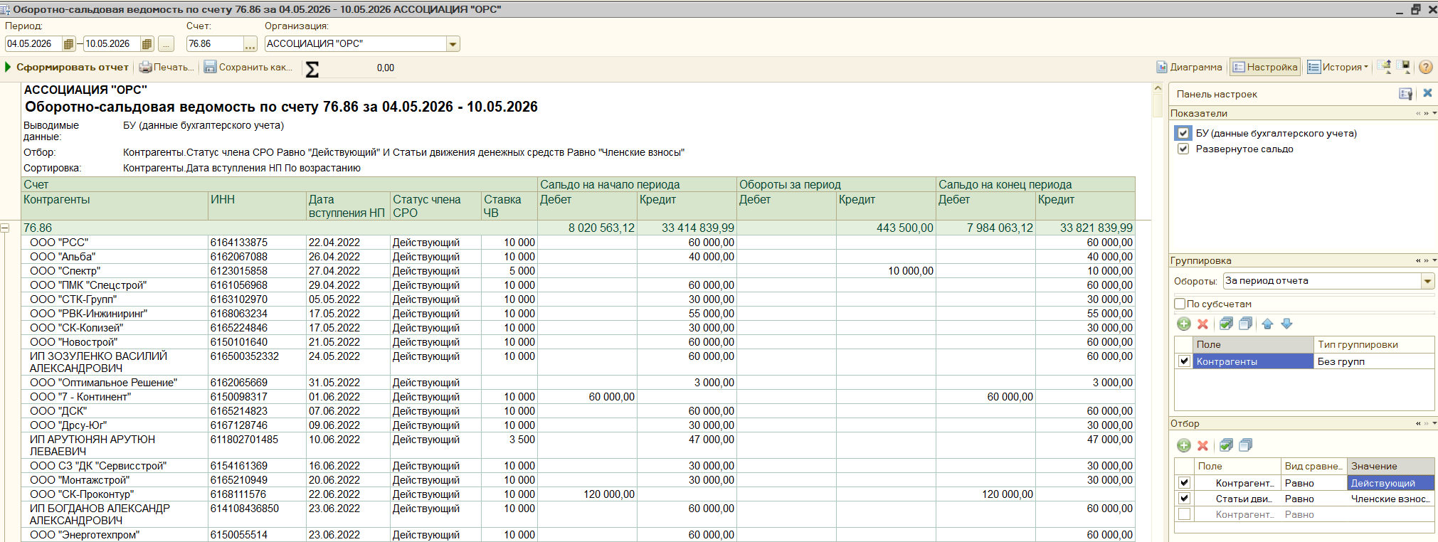
Контрагенты | ИНН | Дата вступления НП | Статус члена СРО | Ставка ЧВ | Дебет | Кредит | Кредит
ООО "СНИП-СТРОЙМОНТАЖ" | 6166124763 | 10.05.2023 | Действующий | 10000 | 72000 |  | 36500 | -35500 |  | 307,000.00
ООО "ЭнергоСтройПроект" | 6166085137 | 18.05.2023 | Действующий | 3500 |  | 40000 | 7000 | 7000 |  | 36,500.00
ООО "АРК Инжиниринг" | 6163105642 | 03.05.2023 | Действующий | 10000 |  | 30000 | 10000 | 10000 |  | 100,000.00
ООО "ДТМ" | 6165181744 | 03.05.2023 | Действующий | 10000 |  | 40000 | 10000 | 10000 |  | 443,500.00
ООО "Климат-Сфера" | 6163106572 | 15.05.2023 | Действующий | 10000 |  | 40000 | 10000 | 10000
ООО "СБ Арсенал" | 6154561494 | 25.01.2024 | Действующий | 10000 |  | 40000 | 10000 | 10000 |  | 120,000.00
ООО "Дике" | 6139004428 | 13.02.2025 | Действующий | 10000 |  | 40000 | 10000 | 10000
ООО "СБ Инжиниринг Юг" | 6165233819 | 18.03.2025 | Действующий | 10000 |  | 25000 | 10000 | 10000
ООО "Спектр" | 6123015858 | 27.04.2022 | Действующий | 5000 |  |  | 10000 | 10000
ООО «Югэнергомонтаж» | 6161093222 | 03.05.2023 | Действующий | 10000 |  | 10000 | 20000 | 20000
ООО "ЮКС" | 6139005848 | 28.04.2023 | Действующий | 10000 |  | 30000 | 30000 | 30000
ООО "СЗ "Ростовстрой-Дон" | 6164138746 | 01.04.2024 | Действующий | 10000 |  | 30000 | 30000 | 30000
ООО "Строитель плюс" | 800010819 | 13.01.2025 | Действующий | 10000 |  | 30000 | 30000 | 30000
ООО "Амулет-Юг" | 6141054465 | 15.05.2025 | Действующий | 10000 |  | 30000 | 30000 | 30000
ООО "Победит" | 6143006876 | 03.06.2025 | Действующий | 10000 |  | 30000 | 30000 | 30000
ООО "ПСК" | 6143070582 | 27.04.2023 | Действующий | 10000 |  | 40000 | 40000 | 40000 | 30000 | 10000
ИП Даниелян Артак Размикович | 615399735149 | 04.05.2026 | Действующий | 5000 |  |  | 60000 | 60000 | 15000 | 45000
ООО "Профи" | 6165209492 | 08.05.2026 | Действующий | 5000 |  |  | 60000 | 60000 | 15000 | 45000

20 неделя
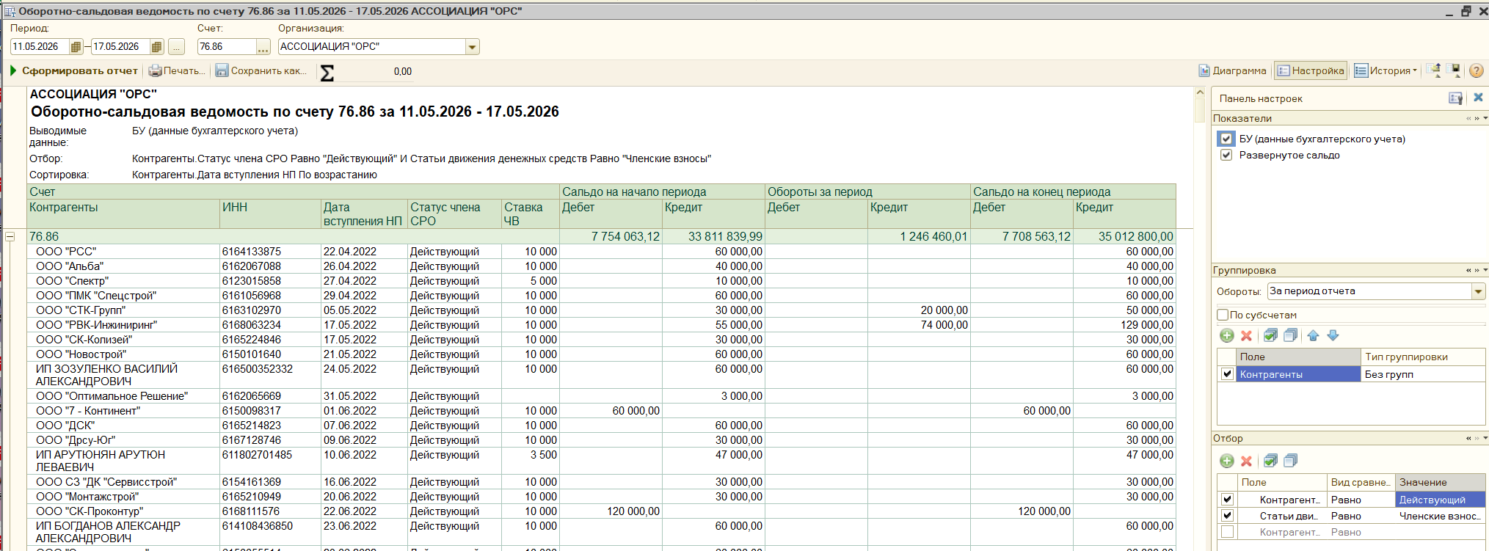
Контрагенты | ИНН | Дата вступления НП | Статус члена СРО | Ставка ЧВ | Дебет | Кредит | Кредит
ООО "РСК" | 6164127166 | 25.08.2023 | Действующий | 10000 | 40000 |  | 10000 | -30000 |  | 884,000.00
ООО "СНИП-СТРОЙМОНТАЖ" | 6166124763 | 10.05.2023 | Действующий | 10000 | 35500 |  | 36500 | 1000 |  | 45,500.00
ИП Кейдан Богдан Семёнович | 616802491519 | 20.09.2024 | Действующий | 3500 |  | 30000 | 7000 | 7000 |  | 316,960.01
ООО "АРК Инжиниринг" | 6163105642 | 03.05.2023 | Действующий | 10000 |  | 40000 | 10000 | 10000 |  | 1,246,460.01
ООО "СЗ Стройинвест" | 814173612 | 24.05.2023 | Действующий | 10000 |  | 40000 | 10000 | 10000
ООО "Альтстрой-Юг" | 6167207518 | 30.05.2024 | Действующий | 10000 |  | 30000 | 10000 | 10000 |  | 200,000.00 | не верно
ООО "А-Строй" | 6164140907 | 20.05.2025 | Действующий | 5000 |  | 25000 | 10000 | 10000
ООО "СТК-Групп" | 6163102970 | 05.05.2022 | Действующий | 10000 |  | 30000 | 20000 | 20000 |  | 150,000.00 | верно
ООО "Горизонт Безопасности" | 6102076225 | 24.06.2022 | Действующий | 10000 |  | 30000 | 20000 | 20000
ООО "Мельница" | 6165196042 | 10.04.2023 | Действующий | 10000 |  | 30000 | 20000 | 20000
ИП Николаева И.Д. | 614705344804 | 02.05.2023 | Действующий | 10000 |  | 30000 | 20000 | 20000
ООО «РСК» | 6147026168 | 03.05.2023 | Действующий | 10000 |  | 30000 | 20000 | 20000
ООО «Гидрострой» | 6141049970 | 04.05.2023 | Действующий | 10000 |  | 5000 | 20000 | 20000
ООО "СтройЭлектроМонтаж" | 6163126307 | 16.05.2023 | Действующий | 10000 |  | 30000 | 20000 | 20000
ООО "ЭЛСИКО" | 6163003802 | 22.05.2023 | Действующий | 10000 |  | 30000 | 20000 | 20000
ООО "Альтура Фасад" | 6168069324 | 24.05.2023 | Действующий | 10000 |  | 20000 | 20000 | 20000
ООО "ВЕЛЕС" | 6145002108 | 12.03.2024 | Действующий | 10000 |  | 30000 | 20000 | 20000
ООО "ЧМНГ" | 9704210635 | 02.08.2024 | Действующий | 10000 |  | 30000 | 20000 | 20000
ИП Симанов Артем Васильевич | 525103686933 | 17.12.2024 | Действующий | 10000 |  | 30000 | 20000 | 20000
ИП Ерошенко Михаил Николаевич | 613203325980 | 19.12.2024 | Действующий | 10000 |  | 10000 | 20000 | 20000
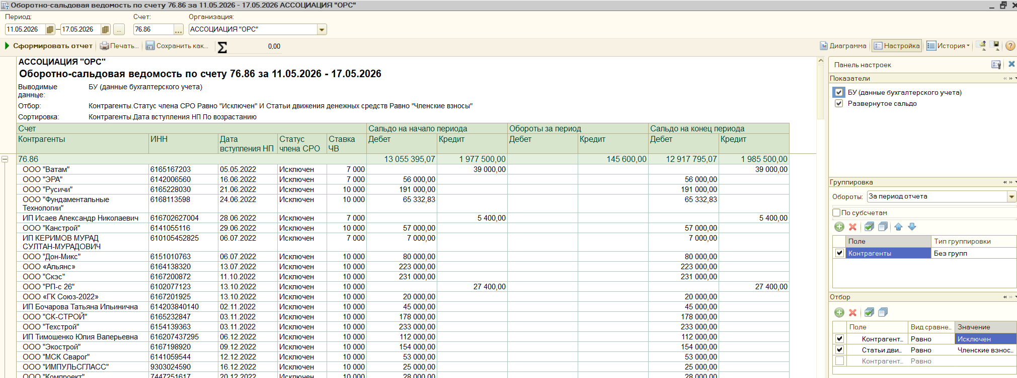
ООО "Донстройэксперт" | 6167209138 | 20.02.2025 | Действующий | 10000 |  | 20000 | 20000 | 20000
ООО "Эксперт" | 6163096959 | 27.03.2025 | Действующий | 10000 |  | 15000 | 20000 | 20000
ООО "Пантеон-Газ" | 800028855 | 12.05.2025 | Действующий | 10000 |  | 30000 | 20000 | 20000
ООО "КСК" | 6165129222 | 10.04.2023 | Действующий | 3500 |  |  | 21000 | 21000
ООО "СПЕЦСТРОЙ" | 6161097227 | 04.05.2023 | Действующий | 10000 |  | 20000 | 30000 | 30000
ООО"Полимерспецстрой" | 6155050037 | 16.05.2023 | Действующий | 10000 |  | 30000 | 30000 | 30000
ИП Прядильщиков Александр Алексеевич | 615512577402 | 27.09.2023 | Действующий | 10000 |  | 30000 | 30000 | 30000
ООО СЗ "Оргтехстрой" | 800008834 | 07.12.2023 | Действующий | 10000 |  | 30000 | 30000 | 30000
ООО "Астера" | 6165239384 | 21.08.2024 | Действующий | 10000 |  | 30000 | 30000 | 30000
ИП Гнатюк Юрий Степанович | 612802867122 | 02.12.2024 | Действующий | 10000 |  | 30000 | 30000 | 30000
ООО "Спектр" | 6143103478 | 14.05.2026 | Действующий | 10000 |  |  | 30000 | 30000
ООО "Ростовстройкапитал" | 6163231245 | 04.04.2024 | Действующий | 10000 |  | 20000 | 40000 | 40000 | 30000 | 10000
ООО "Экоград" | 800016391 | 26.02.2025 | Действующий | 10000 |  | 10000 | 40000 | 40000 | 30000 | 10000
ООО "ЛИМЕРТ" | 6154148600 | 03.08.2023 | Действующий | 10000 |  |  | 50000 | 50000 | 30000 | 20000
ООО "АРТСТРОЙ" | 6161150625 | 29.03.2024 | Действующий | 10000 |  |  | 50000 | 50000 | 30000 | 20000
ООО "Мп161" | 6155090618 | 15.04.2026 | Действующий | 5000 |  | 10000 | 50000 | 50000 | 15000 | 35000
ООО "Альтера" | 6168063410 | 11.05.2023 | Действующий | 10000 |  | 2039.99 | 57960.01 | 57960.01 | 30000 | 27960.01
ООО "ЕвроСтрой" | 6166081502 | 25.05.2023 | Действующий | 10000 |  |  | 60000 | 60000 | 30000 | 30000
ИП Миронов Александр Александрович | 613403704400 | 18.12.2024 | Действующий | 10000 |  |  | 60000 | 60000 | 30000 | 30000
ООО "Рассвет" | 6161154612 | 14.05.2026 | Действующий | 5000 |  |  | 60000 | 60000 | 15000 | 45000
ИП Полухин Андрей Викторович | 344103362652 | 15.05.2026 | Действующий | 5000 |  |  | 60000 | 60000 | 15000 | 45000
ООО "РВК-Инжиниринг" | 6168063234 | 17.05.2022 | Действующий | 10000 |  | 55000 | 74000 | 74000 | 30000 | 44000

21 неделя
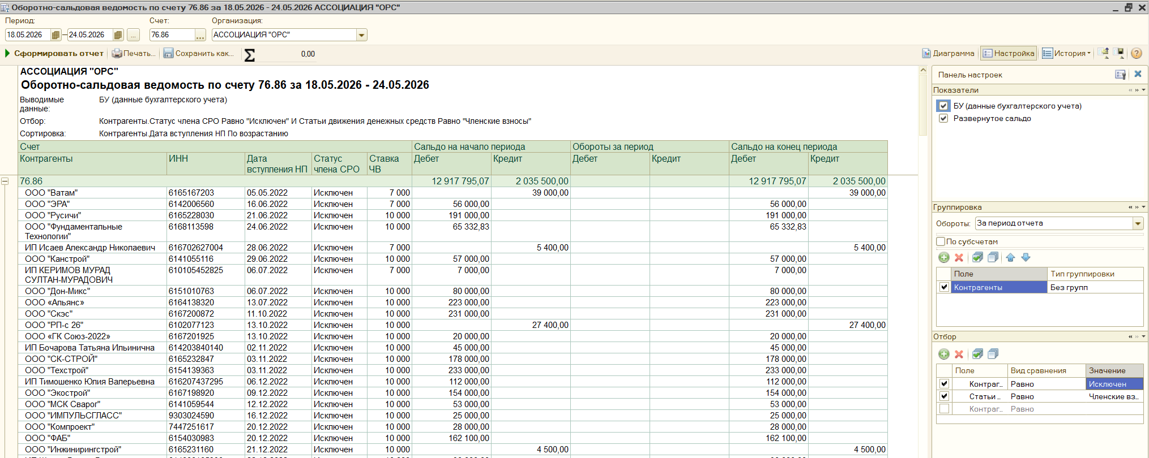
Контрагенты | ИНН | Дата вступления НП | Статус члена СРО | Ставка ЧВ | Дебет | Кредит | Кредит
ООО "Техносфера" | 6161152735 | 22.05.2025 | Действующий | 5000 |  | 30000 | 5000 | 5000 |  | 892,500.00
ООО "СЗ "Миртэкс" | 6141049867 | 10.06.2025 | Действующий | 5000 |  | 25000 | 5000 | 5000 |  | 47,000.00
ООО "Альба" | 6162067088 | 26.04.2022 | Действующий | 10000 |  | 40000 | 10000 | 10000 |  | 285,000.00
ООО "Энергострой" | 6154130787 | 22.05.2025 | Действующий | 3500 |  |  | 17500 | 17500 |  | 1,224,500.00
ООО "Сварка ТМ" | 6166113521 | 11.07.2022 | Действующий | 10000 |  | 30000 | 20000 | 20000
ООО"МАЮЛ" | 6165152398 | 16.05.2023 | Действующий | 10000 |  | 30000 | 20000 | 20000 |  | 150000
ООО"ЮГСЕРВИС" | 6167127284 | 25.05.2023 | Действующий | 10000 |  | 30000 | 20000 | 20000
ООО "СК-Колизей" | 6165224846 | 17.05.2022 | Действующий | 10000 |  | 30000 | 30000 | 30000
ООО "КОМПАНИЯ ДДК" | 6168081843 | 22.11.2022 | Действующий | 10000 |  | 30000 | 30000 | 30000
ООО «ЭНЕРГОСТРОЙКОМПЛЕКТ» | 6164271963 | 10.02.2023 | Действующий | 10000 |  | 20000 | 30000 | 30000
ИП Пахомов Юрий Викторович | 611104384780 | 28.04.2023 | Действующий | 10000 |  | 30000 | 30000 | 30000
ООО «СТРАТЕГИЯ» | 6162084767 | 28.04.2023 | Действующий | 10000 |  | 30000 | 30000 | 30000
ИП Алексеев Анатолий Николаевич | 616103707645 | 02.05.2023 | Действующий | 10000 |  | 30000 | 30000 | 30000
ИП Жигайлов Владимир Николаевич | 616502243434 | 02.05.2023 | Действующий | 10000 |  | 30000 | 30000 | 30000
ООО "ПРОМСТРОЙПРОЕКТ" | 6164128579 | 02.05.2023 | Действующий | 10000 |  | 30000 | 30000 | 30000
ИП Смердягин Сергей Михайлович | 615303398897 | 12.05.2023 | Действующий | 10000 |  | 10000 | 30000 | 30000
ООО "ОРИОН" | 6165126670 | 12.05.2023 | Действующий | 10000 |  | 30000 | 30000 | 30000
ООО "СК"Спарта" | 6162077985 | 19.05.2023 | Действующий | 10000 |  | 30000 | 30000 | 30000
ООО "ЭГС" | 6167123378 | 19.05.2023 | Действующий | 10000 |  | 30000 | 30000 | 30000
ООО "ТАЙШИ" | 800006516 | 30.06.2023 | Действующий | 10000 |  | 20000 | 30000 | 30000
ООО "ДСК" | 6164279426 | 04.08.2023 | Действующий | 10000 |  | 30000 | 30000 | 30000
ООО "Теплодон" | 6165178759 | 12.01.2024 | Действующий | 10000 |  |  | 30000 | 30000
ООО "СК "Монтажюгстрой" | 6154164264 | 27.04.2024 | Действующий | 10000 |  | 30000 | 30000 | 30000
ООО "Трансформация" | 6163221550 | 31.05.2024 | Действующий | 10000 |  | 30000 | 30000 | 30000
ООО "Югмонтажэлектро" | 6166111651 | 19.09.2024 | Действующий | 10000 |  | 30000 | 30000 | 30000
ИП Песков Иван Александрович | 615108544199 | 07.04.2025 | Действующий | 10000 |  | 15000 | 30000 | 30000
ООО "СК Металлург" | 800025533 | 22.05.2026 | Действующий | 10000 |  |  | 30000 | 30000
ООО "Сфера-М" | 3665810360 | 26.05.2025 | Действующий | 5000 |  | 25000 | 50000 | 50000 | 15000 | 35000
ООО "ЮгСтрой" | 6168103663 | 10.05.2023 | Действующий | 10000 | 10000 |  | 70000 | 60000 | 30000 | 30000
ООО "РемЭнергоТранспорт" | 6102041166 | 12.05.2023 | Действующий | 10000 | 7000 |  | 67000 | 60000 | 30000 | 30000
ИП Приходько Николай Владимирович | 616117893896 | 04.09.2023 | Действующий | 10000 | 30000 |  | 90000 | 60000 | 30000 | 30000
ООО "Компас" | 6154164049 | 13.05.2024 | Действующий | 10000 |  |  | 60000 | 60000 | 30000 | 30000
ИП Пирог Алексей Сергеевич | 615424203334 | 21.05.2026 | Действующий | 5000 |  |  | 60000 | 60000 | 15000 | 45000
ИП Панащенко Александр Геннадиевич | 771983509559 | 22.05.2026 | Действующий | 5000 |  |  | 60000 | 60000 | 15000 | 45000
ООО СК "ПОЛЮС" | 6168120010 | 27.05.2024 | Действующий | 10000 |  |  | 70000 | 70000 | 30000 | 40000

24 неделя
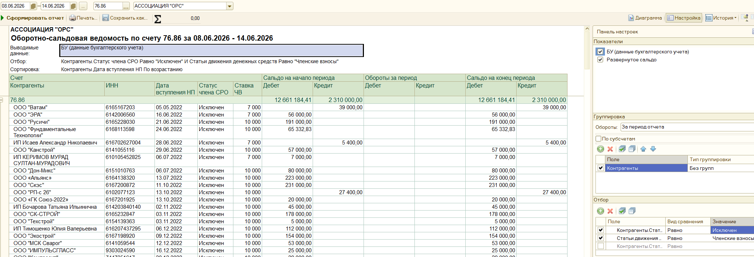
Контрагенты | ИНН | Дата вступления НП | Статус члена СРО | Ставка ЧВ | Дебет | Кредит | Кредит
ООО "СПП" | 6154107756 | 22.05.2025 | Действующий | 10000 |  | 30000 | 5000 |  | 658,000.00
ИП Дарбинян Арменак Жораевич | 772702968390 | 03.06.2025 | Действующий | 10000 |  | 30000 | 5000 |  | 0.00
ООО "ЭЛСИКО" | 6163003802 | 22.05.2023 | Действующий | 10000 |  | 50000 | 10000 |  | 170,000.00
ООО "СЗ Стройинвест" | 814173612 | 24.05.2023 | Действующий | 10000 |  | 50000 | 10000 |  | 828,000.00
ООО "Донстройэксперт" | 6167209138 | 20.02.2025 | Действующий | 10000 |  | 40000 | 10000
ООО "Эксперт" | 6163096959 | 27.03.2025 | Действующий | 10000 |  | 35000 | 10000 |  | 150,000.00
ООО "Водстрой" | 6163234905 | 04.04.2025 | Действующий | 10000 |  | 25000 | 10000
ООО СЗ "Легенда" | 6141059777 | 17.04.2025 | Действующий | 10000 |  | 30000 | 10000
ИП Шуравин Анатолий Викторович | 641511652401 | 03.06.2025 | Действующий | 10000 |  | 25000 | 10000
ООО "Технострой" | 6168123130 | 01.12.2025 | Действующий | 10000 |  | 30000 | 15000
ООО «РН Процентр» | 6161062048 | 02.05.2023 | Действующий | 3000 |  |  | 18000
ООО "СКС" | 6166069400 | 18.05.2023 | Действующий | 10000 |  |  | 20000
ООО "Альба" | 6162067088 | 26.04.2022 | Действующий | 10000 |  | 50000 | 30000
ООО "Дрсу-Юг" | 6167128746 | 09.06.2022 | Действующий | 10000 |  | 30000 | 30000
ООО "ГлобалТрансИнвест" | 6161089843 | 27.04.2023 | Действующий | 10000 |  | 30000 | 30000
ООО "ДВР" | 6163207475 | 02.05.2023 | Действующий | 10000 |  | 30000 | 30000
ИП Чуканов Дмитрий Юрьевич | 616813629141 | 03.05.2023 | Действующий | 10000 |  | 30000 | 30000
ООО СК "СОЮЗ" | 6114011769 | 05.05.2023 | Действующий | 10000 |  | 30000 | 30000
ООО "ПросторГрупп" | 6163143528 | 22.05.2023 | Действующий | 10000 |  | 30000 | 30000
ООО "Жилпромстрой" | 816002330 | 24.05.2023 | Действующий | 10000 |  | 30000 | 30000
ООО "ЛИФТМОНТАЖ" | 6154160904 | 24.05.2023 | Действующий | 10000 |  | 30000 | 30000
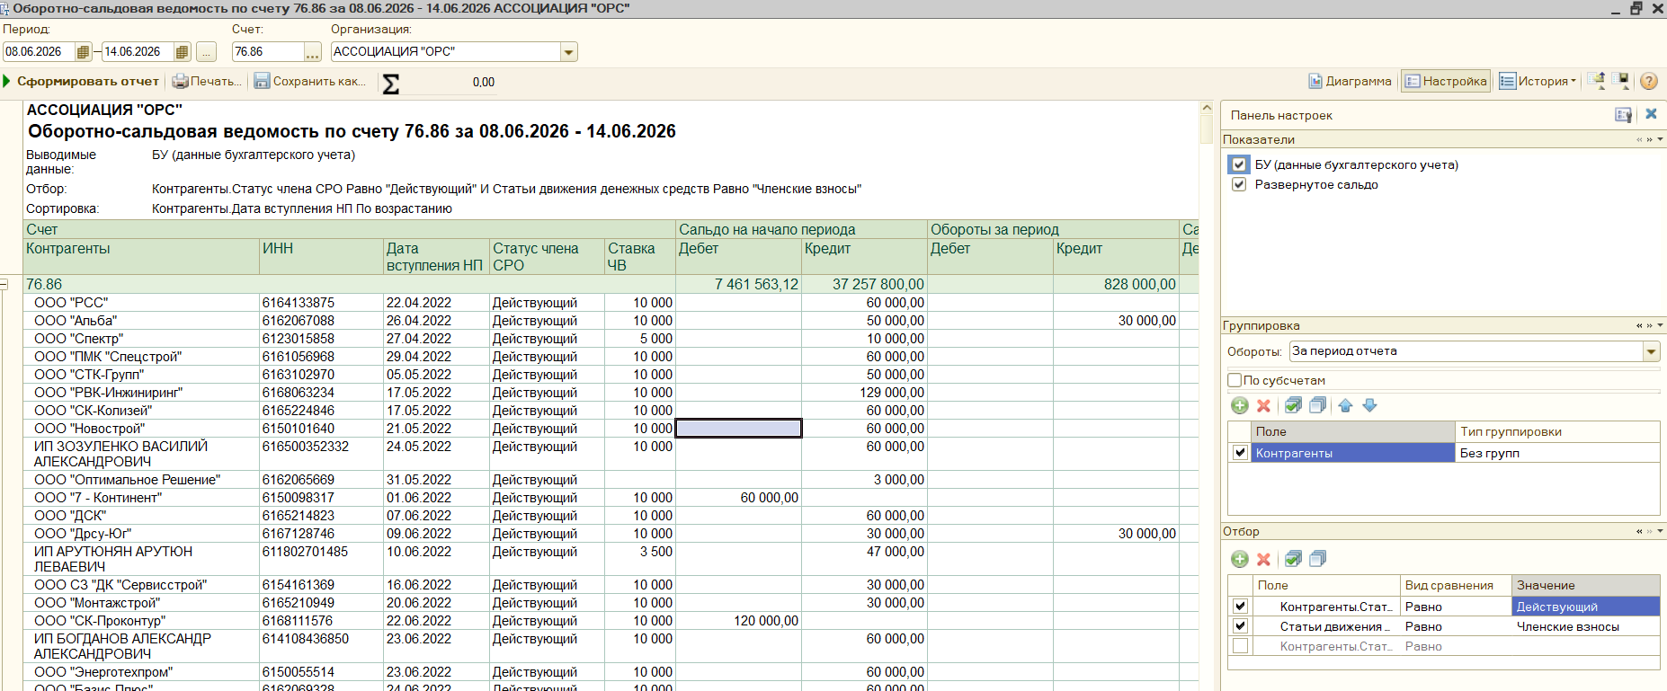
ИП КОПЫТЬКО АРТЕМ ВАЛЕРЬЕВИЧ | 616306516822 | 25.05.2023 | Действующий | 10000 |  | 30000 | 30000
ООО "Стройкомплектсервис" | 6164133434 | 03.06.2024 | Действующий | 10000 |  | 30000 | 30000
ООО "Крона" | 6168104988 | 11.12.2024 | Действующий | 10000 |  | 30000 | 30000
ИП Дранников Андрей Викторович | 614209927990 | 14.01.2025 | Действующий | 10000 |  | 30000 | 30000
ООО СК "Новый Город" | 6141063290 | 11.06.2026 | Действующий | 10000 |  |  | 30000
ООО "РК-Воздух" | 6166125767 | 18.02.2025 | Действующий | 10000 |  | 15000 | 35000 | 30000 | 5000
ИП Прохоров Андрей Викторович | 616111215206 | 27.12.2022 | Действующий | 10000 |  | 60000 | 60000 | 30000 | 30000
ООО "Асн-Проект" | 6164127825 | 23.06.2025 | Действующий | 5000 |  | 30000 | 60000 | 15000 | 45000
ООО "Оплот ГК" | 6163237913 | 10.06.2026 | Действующий | 5000 |  |  | 60000 | 15000 | 45000
ООО "Артель" | 6162084291 | 11.06.2026 | Действующий | 5000 |  |  | 60000 | 15000 | 45000

25 неделя
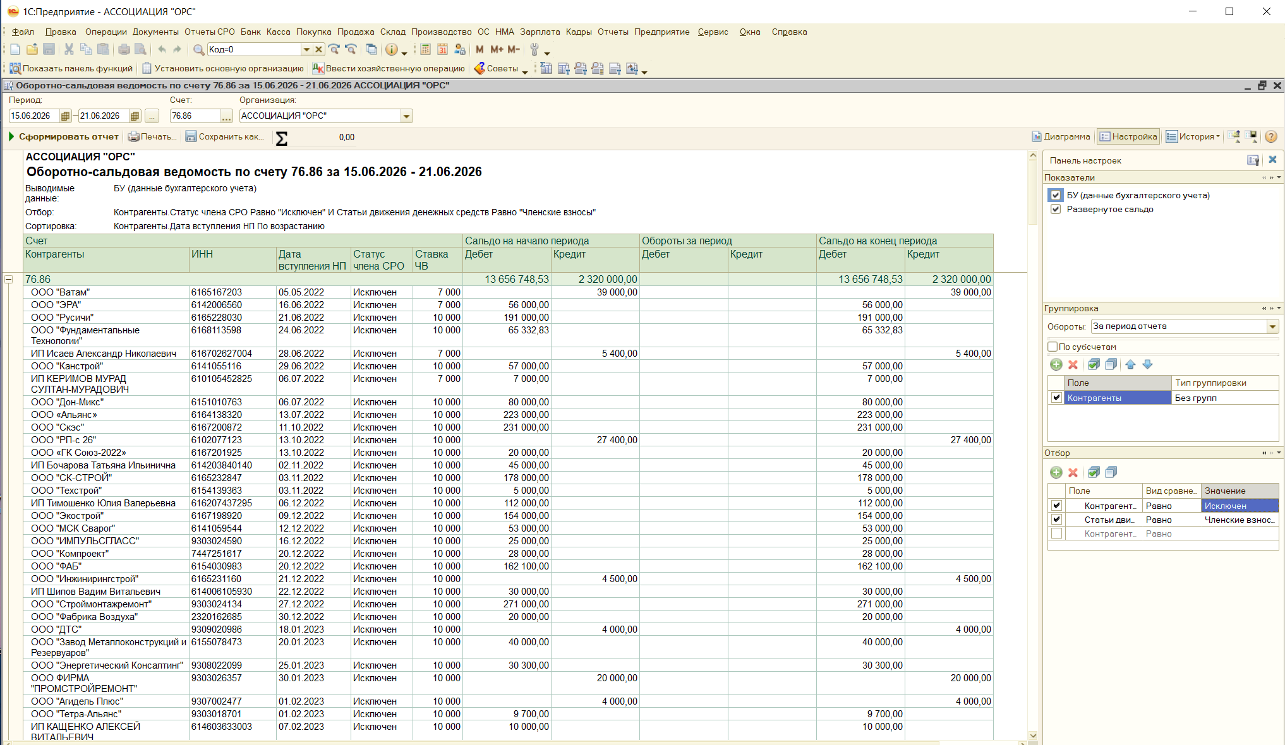
Контрагенты | ИНН | Дата вступления НП | Статус члена СРО | Ставка ЧВ | Дебет | Кредит | Кредит
ИП Кейдан Богдан Семёнович | 616802491519 | 20.09.2024 | Действующий | 3500 |  | 37000 | 3500 | 3500 |  | 519,044.20
ИП Клименков Максим Сергеевич | 616610744501 | 10.06.2025 | Действующий | 10000 |  | 30000 | 5000 | 5000 |  | 120,000.00
ООО "АРК Инжиниринг" | 6163105642 | 03.05.2023 | Действующий | 10000 |  | 50000 | 10000 | 10000 |  | 210,000.00
ООО "Монолит 08" | 6161051487 | 06.06.2025 | Действующий | 10000 |  | 25000 | 10000 | 10000 |  | 849,044.20
ИП Щербачев Владимир Викторович | 614313823860 | 04.07.2024 | Действующий | 10000 |  | 30000 | 10544.2 | 10544.2
ИП Глазунов Вячеслав Анатольевич | 616611290353 | 28.04.2023 | Действующий | 10000 |  | 30000 | 30000 | 30000 |  | 150,000.00
ООО "ТаганРемСтройККИТ" | 6154080600 | 02.05.2023 | Действующий | 10000 |  | 30000 | 30000 | 30000
ООО ЭТК «Решения и ресурсы» | 6143099824 | 10.05.2023 | Действующий | 10000 |  | 30000 | 30000 | 30000
ООО "СтройВертол" | 6161053678 | 11.05.2023 | Действующий | 10000 |  | 30000 | 30000 | 30000
ООО "РЕГИОН" | 6153007004 | 19.05.2023 | Действующий | 10000 |  | 30000 | 30000 | 30000
ООО "Южгеоспецпроект" | 6168007737 | 19.05.2023 | Действующий | 10000 |  | 30000 | 30000 | 30000
ООО "Триумф" | 6154097900 | 24.05.2023 | Действующий | 10000 |  | 30000 | 30000 | 30000
ИП Лефтер Алексей Сергеевич | 616804903101 | 29.08.2023 | Действующий | 10000 |  |  | 30000 | 30000
ООО "КУПРУМ" | 6166101678 | 18.12.2023 | Действующий | 10000 |  | 30000 | 30000 | 30000
ООО "Базис" | 6166106740 | 18.03.2025 | Действующий | 10000 |  | 15000 | 30000 | 30000
ООО "КП-Строй" | 6161153947 | 17.06.2026 | Действующий | 10000 |  |  | 30000 | 30000
ООО "СТРОЙСТАНДАРТ" | 6150099790 | 18.03.2024 | Действующий | 10000 | 80000 |  | 130000 | 50000 | 30000 | 20000
ИП Сизенко Максим Алексеевич | 615520155429 | 12.05.2023 | Действующий | 10000 | 30000 |  | 90000 | 60000 | 30000 | 30000
ИП Богдасарова Виктория Георгиевна | 614310312112 | 24.08.2023 | Действующий | 10000 |  |  | 60000 | 60000 | 30000 | 30000
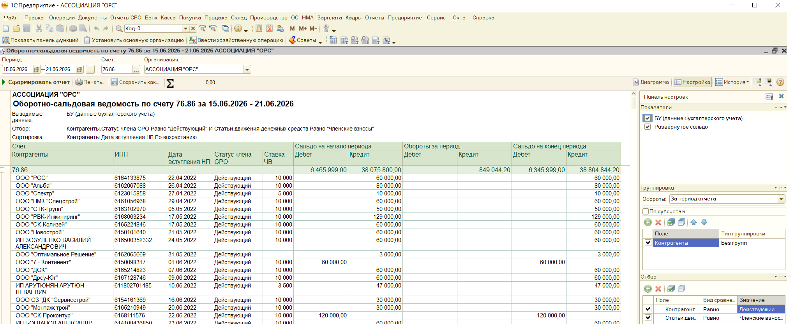
ООО "СК Логос" | 6167211539 | 18.06.2026 | Действующий | 5000 |  |  | 60000 | 60000 | 15000 | 45000
ИП Лавренов Роман Сергеевич | 614706141042 | 19.06.2026 | Действующий | 5000 |  |  | 60000 | 60000 | 15000 | 45000
ООО "АгроСтройЮг" | 6165206910 | 22.11.2022 | Действующий | 10000 | 10000 |  | 80000 | 70000 | 30000 | 40000

26 неделя
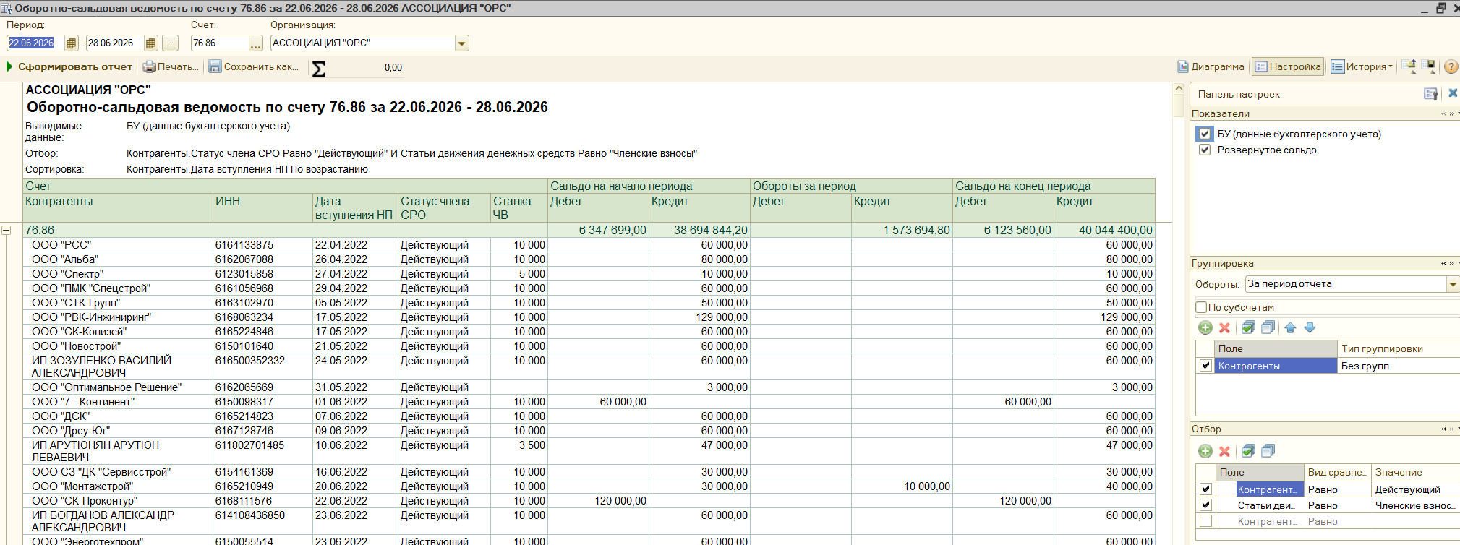
Контрагенты | ИНН | Дата вступления НП | Статус члена СРО | Ставка ЧВ | Дебет | Кредит | Кредит
ИП Кураксин Константин Владимирович | 261907398100 | 07.02.2025 | Действующий | 10000 | 100000 |  | 139 | -99861 |  | 881,239.00
ООО "Альтима-Юг" | 6164318971 | 15.05.2023 | Действующий | 10000 |  | 58000 | 2000 | 2000 |  | 124,139.00
ООО "Меридиан" | 6154148262 | 23.05.2025 | Действующий | 10000 |  | 30000 | 5000 | 5000 |  | 368,455.80
ИП Кравчук Александр Иванович | 614312238908 | 04.06.2025 | Действующий | 5000 |  | 30000 | 5000 | 5000 |  | 1,373,833.80
ИП Покусаева Мария Анатольевна | 344312848502 | 10.06.2025 | Действующий | 10000 |  | 30000 | 5000 | 5000
ООО "Монтажстрой" | 6165210949 | 20.06.2022 | Действующий | 10000 |  | 30000 | 10000 | 10000 |  | 210,000.00
ООО "Горизонт Безопасности" | 6102076225 | 24.06.2022 | Действующий | 10000 |  | 50000 | 10000 | 10000
ООО "Сварка ТМ" | 6166113521 | 11.07.2022 | Действующий | 10000 |  | 50000 | 10000 | 10000
ИП Николаева И.Д. | 614705344804 | 02.05.2023 | Действующий | 10000 |  | 50000 | 10000 | 10000
ООО «РСК» | 6147026168 | 03.05.2023 | Действующий | 10000 |  | 50000 | 10000 | 10000
ООО "СНИП-СТРОЙМОНТАЖ" | 6166124763 | 10.05.2023 | Действующий | 10000 |  | 1000 | 10000 | 10000
ООО "Альтура Фасад" | 6168069324 | 24.05.2023 | Действующий | 10000 |  | 50000 | 10000 | 10000
ООО "ВЕЛЕС" | 6145002108 | 12.03.2024 | Действующий | 10000 |  | 50000 | 10000 | 10000
ИП Строганов Илья Юрьевич | 611203103408 | 15.03.2024 | Действующий | 10000 |  | 50000 | 10000 | 10000
ООО "СТРОЙСТАНДАРТ" | 6150099790 | 18.03.2024 | Действующий | 10000 |  | 50000 | 10000 | 10000
ООО "СТРОЙПРОЕКТ" | 6165199170 | 04.05.2023 | Действующий | 3500 |  | 10500 | 10500 | 10500
ООО "Южное Солнце" | 6164297961 | 25.05.2023 | Действующий | 10000 |  | 30000 | 10500 | 10500
ИП Торба Вячеслав Иванович | 615018267688 | 17.09.2025 | Действующий | 5000 |  | 15000 | 15000 | 15000
ООО "Технострой" | 6168123130 | 01.12.2025 | Действующий | 10000 |  | 45000 | 15000 | 15000
ООО "РемСтрой" | 6148002402 | 27.04.2023 | Действующий | 5000 |  | 11900 | 18100 | 18100
ООО "Энерго-Шахт" | 6155093489 | 16.09.2024 | Действующий | 10000 |  | 40000 | 20000 | 20000
ООО "Вирмаркс" | 6168119286 | 25.10.2024 | Действующий | 10000 |  |  | 20000 | 20000
ООО "Факт" | 6140004768 | 23.04.2025 | Действующий | 10000 |  | 20000 | 20000 | 20000
ООО «Строймонтаждон» | 6164138344 | 12.07.2022 | Действующий | 10000 |  | 30000 | 30000 | 30000
ООО «Зерноочистка-Юг» | 6165218578 | 24.11.2022 | Действующий | 10000 |  | 30000 | 30000 | 30000
МСУП по РС и ЭИС | 6165029877 | 14.12.2022 | Действующий | 10000 |  | 30000 | 30000 | 30000
ИП Погорелов Алексей Валентинович | 612802851556 | 10.01.2023 | Действующий | 10000 |  | 30000 | 30000 | 30000
ООО Фирма "Аквитал" | 6164056356 | 25.01.2023 | Действующий | 10000 |  | 30000 | 30000 | 30000
ООО "Радуга" | 6168057738 | 02.05.2023 | Действующий | 10000 |  | 30000 | 30000 | 30000
ООО "Релиз-Дон " | 6162056150 | 19.05.2023 | Действующий | 10000 |  | 30000 | 30000 | 30000
ООО «Дон-Лифтмонтаж» | 6166072314 | 25.05.2023 | Действующий | 10000 |  | 30000 | 30000 | 30000
ООО "ПАРАДИГМА" | 6163222434 | 01.06.2023 | Действующий | 10000 |  |  | 30000 | 30000
ИП Волкова Екатерина Викторовна | 616812320230 | 25.10.2023 | Действующий | 10000 |  | 30000 | 30000 | 30000
ООО "Инфрасфера" | 6140017083 | 08.04.2024 | Действующий | 10000 |  | 30000 | 30000 | 30000
ООО СК "Стройимпульс" | 6164291494 | 26.12.2024 | Действующий | 10000 |  | 30000 | 30000 | 30000
ИП Польский Дмитрий Сергеевич | 616705850410 | 04.02.2025 | Действующий | 10000 |  | 25000 | 30000 | 30000
ИП Савченко Николай Николаевич | 616202173240 | 23.06.2026 | Действующий | 10000 |  |  | 30000 | 30000
ООО «СК» «ОЛТАН» | 6168913234 | 03.05.2023 | Действующий | 10000 |  |  | 40000 | 40000 | 30000 | 10000
ООО "УПРАВЛЯЮЩАЯ КОМПАНИЯ-2015" | 6167130939 | 27.04.2023 | Действующий | 10000 | 50000 |  | 60000 | 10000 | 30000 | -20000
ООО «ВитоТерм» | 6164106399 | 28.04.2023 | Действующий | 10000 |  |  | 60000 | 60000 | 30000 | 30000
ООО "Топ-Монолит" | 6102081426 | 24.06.2026 | Действующий | 5000 |  |  | 60000 | 60000 | 15000 | 45000
ООО "Татрум" | 6163103081 | 26.06.2026 | Действующий | 5000 |  |  | 60000 | 60000 | 15000 | 45000
ООО "Аврорастрой" | 6149020122 | 29.06.2026 | Действующий | 5000 |  |  | 60000 | 60000 | 15000 | 45000
ООО "Азовтеплоэнерго" | 6140015992 | 22.05.2025 | Действующий | 10000 |  | 30000 | 65000 | 65000 | 30000 | 35000
ИП Пургин Николай Николаевич | 614204261057 | 02.10.2024 | Действующий | 10000 | 30000 |  | 90000 | 60000 | 30000 | 30000
ООО «СМУ«СпецМонтаж» | 6102040797 | 10.05.2023 | Действующий | 10000 | 54000 |  | 96000 | 42000 | 30000 | 12000
ООО "АРМ ИНЖИНИРИНГ" | 6143078253 | 16.05.2023 | Действующий | 10000 | 40000 |  | 100000 | 60000 | 30000 | 30000
ИП БОНДАРЕВА ОЛЬГА ВИКТОРОВНА | 612500342288 | 22.05.2023 | Действующий | 10000 | 50000 |  | 107000 | 57000 | 30000 | 27000
ИП Щербачев Владимир Викторович | 614313823860 | 04.07.2024 | Действующий | 10000 |  | 40544.2 | 109455.8 | 109455.8 | 30000 | 79455.8

29 неделя
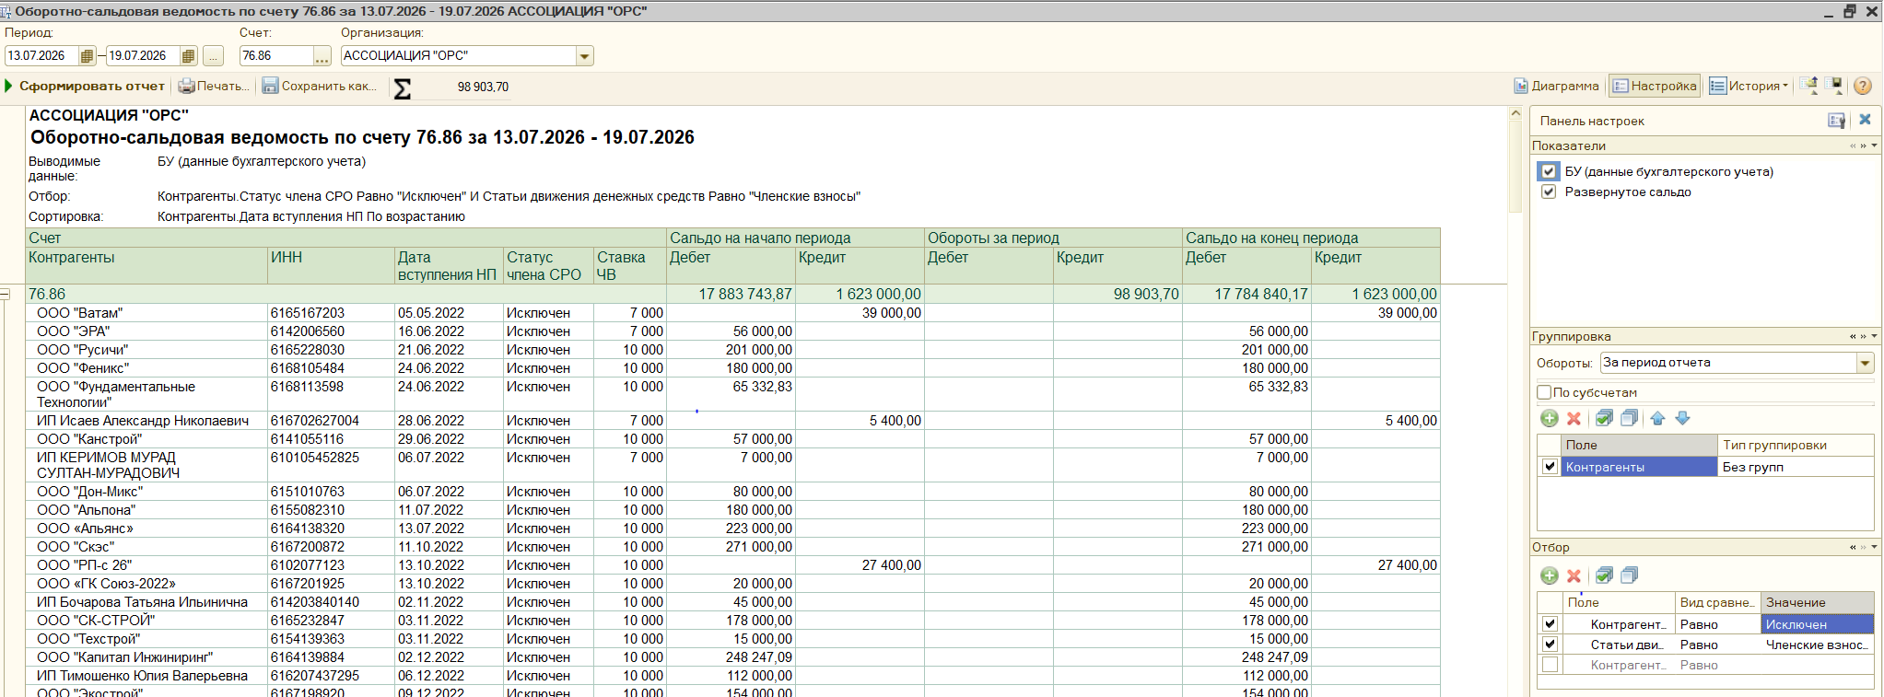
Контрагенты | ИНН | Дата вступления НП | Статус члена СРО | Ставка ЧВ | Дебет | Кредит | Кредит
ООО "Электрическиесистемы" | 6161151883 | 10.12.2024 | Действующий | 10000 | 70000 |  | 35000 | -35000 |  | 1,319,100.00
ООО «СпецНовСтрой» | 6150068320 | 24.05.2023 | Действующий | 10000 | 30000 |  | 30000 | 0 |  | 203,000.00
ООО "Эксперт" | 6163096959 | 27.03.2025 | Действующий | 10000 |  |  | 5000 | 5000 |  | 97,500.00
ООО "ДСК" | 6150102524 | 18.08.2025 | Действующий | 5000 |  | 10000 | 5000 | 5000 |  | 1,619,600.00
ООО "ПНК Система" | 6154556864 | 19.08.2025 | Действующий | 5000 |  | 10000 | 5000 | 5000
ООО "Электросити" | 6166121762 | 05.09.2025 | Действующий | 5000 |  | 10000 | 5000 | 5000 |  | 120,000.00
ООО "АРК Инжиниринг" | 6163105642 | 03.05.2023 | Действующий | 10000 |  |  | 10000 | 10000
ООО "Климат-Сфера" | 6163106572 | 15.05.2023 | Действующий | 10000 |  |  | 10000 | 10000
ООО «ТД Сервис» | 6165162886 | 12.05.2023 | Действующий | 3500 |  |  | 10500 | 10500
ИП Михальский Максим Николаевич | 615525603931 | 31.05.2023 | Действующий | 10000 |  | 30000 | 11600 | 11600
ООО "Спецстрой" | 6168126364 | 22.04.2026 | Действующий | 5000 |  |  | 15000 | 15000
ООО "НКЗ" | 6150107378 | 27.03.2026 | Действующий | 10000 |  | 10000 | 20000 | 20000
АО «НЗНП» | 6151012111 | 24.05.2023 | Действующий | 10000 | 8000 |  | 30000 | 22000
ИП БОГДАНОВ АЛЕКСАНДР АЛЕКСАНДРОВИЧ | 614108436850 | 23.06.2022 | Действующий | 10000 |  |  | 30000 | 30000
ООО СК "ВОЗВЕДЕНИЕ" | 6150090438 | 28.04.2023 | Действующий | 10000 |  |  | 30000 | 30000
ООО «КВАТРО-АЛЬЯНС» | 6168089994 | 28.04.2023 | Действующий | 10000 |  |  | 30000 | 30000
ООО «СТРАТЕГИЯ» | 6162084767 | 28.04.2023 | Действующий | 10000 |  |  | 30000 | 30000
ООО "ЭнергоСеть" | 6168044859 | 03.05.2023 | Действующий | 10000 |  |  | 30000 | 30000
ООО «Строй Партнер» | 6141047210 | 03.05.2023 | Действующий | 10000 |  |  | 30000 | 30000
ООО "ЭЛЕМЕНТ СИТИ СТРОЙ" | 6143099278 | 04.05.2023 | Действующий | 10000 |  |  | 30000 | 30000
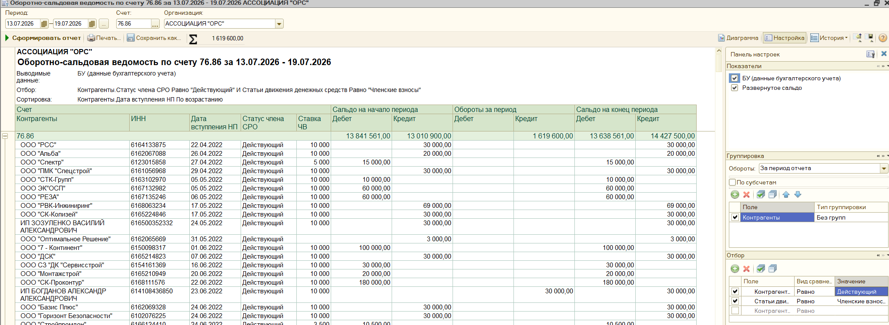
ООО «ЭпосТелеКом» | 6162060043 | 10.05.2023 | Действующий | 10000 | 30000 |  | 60000 | 30000
ООО "ОРИОН" | 6165126670 | 12.05.2023 | Действующий | 10000 |  |  | 30000 | 30000
ООО «Телефонстрой» | 6163143503 | 12.05.2023 | Действующий | 10000 |  |  | 30000 | 30000
ООО "ТелекомСервис" | 2303022430 | 15.05.2023 | Действующий | 10000 |  |  | 30000 | 30000
ООО «СПЕЦМОНТАЖ» | 6163081825 | 16.05.2023 | Действующий | 10000 |  |  | 30000 | 30000
ООО"Полимерспецстрой" | 6155050037 | 16.05.2023 | Действующий | 10000 |  |  | 30000 | 30000
ООО "Гарант" | 6166092984 | 19.05.2023 | Действующий | 10000 |  |  | 30000 | 30000
ООО "СтройГазСервис" | 6166058447 | 19.05.2023 | Действующий | 10000 |  |  | 30000 | 30000
ООО "ФОРТЕКС-ДОН" | 6102059244 | 22.05.2023 | Действующий | 10000 |  |  | 30000 | 30000
ООО «Промстрой» | 6165199205 | 24.05.2023 | Действующий | 10000 |  |  | 30000 | 30000
ООО "ЕвроСтрой" | 6166081502 | 25.05.2023 | Действующий | 10000 |  |  | 30000 | 30000
ООО "Ремонт и Стройка" | 6162055371 | 31.05.2023 | Действующий | 10000 |  |  | 30000 | 30000
ООО "КТС" | 6162088666 | 20.06.2023 | Действующий | 10000 |  |  | 30000 | 30000
ООО СК "Донстройкомплект" | 6164122961 | 27.06.2023 | Действующий | 10000 |  |  | 30000 | 30000
ООО "ДСК" | 6164279426 | 04.08.2023 | Действующий | 10000 |  |  | 30000 | 30000
ООО "Стройдевелопер" | 6164142189 | 24.11.2023 | Действующий | 10000 | 40000 |  | 70000 | 30000
ООО "КСК" | 6164142710 | 12.12.2023 | Действующий | 10000 |  |  | 30000 | 30000
ООО "Техконтроль" | 6163230450 | 12.12.2023 | Действующий | 10000 |  |  | 30000 | 30000
ИП Строганов Илья Юрьевич | 611203103408 | 15.03.2024 | Действующий | 10000 |  |  | 30000 | 30000
ООО "Фасадстройпроект" | 800016271 | 10.04.2024 | Действующий | 10000 |  |  | 30000 | 30000
ООО "Специализированный Застройщик Победа" | 6164142164 | 06.06.2024 | Действующий | 10000 |  |  | 30000 | 30000
ИП Ляшова Вероника Игоревна | 615308624719 | 01.07.2024 | Действующий | 10000 |  |  | 30000 | 30000
ООО "ПЭТ" | 6167207998 | 23.09.2024 | Действующий | 10000 | 30000 |  | 60000 | 30000
ИП Каменчук Ольга Васильевна | 643904996061 | 30.09.2024 | Действующий | 10000 |  |  | 30000 | 30000
ИП Колесников Андрей Евгеньевич | 616107067280 | 29.10.2024 | Действующий | 10000 |  |  | 30000 | 30000
ИП Кубраков Артем Владимирович | 615310003839 | 01.04.2025 | Действующий | 10000 |  |  | 30000 | 30000
ООО "Победит" | 6143006876 | 03.06.2025 | Действующий | 10000 |  |  | 30000 | 30000
ООО "СДД" | 6143059772 | 03.06.2025 | Действующий | 10000 |  |  | 30000 | 30000
ИП Мамаева Марина Юрьевна | 615001417617 | 09.07.2025 | Действующий | 10000 |  |  | 30000 | 30000
ИП Орлов Алексей Александрович | 616817251566 | 09.02.2026 | Действующий | 10000 | 30000 |  | 60000 | 30000
ООО "МСК" | 6162087214 | 06.06.2024 | Действующий | 10000 |  | 12500 | 32500 | 32500 | 30000 | 2500
ИП Горбачевский Георгий Михайлович | 616806147355 | 02.02.2024 | Действующий | 10000 |  |  | 35000 | 35000 | 30000 | 5000
ИП Минаев Иван Валерьевич | 614105258511 | 17.07.2026 | Действующий | 5000 |  |  | 60000 | 60000 | 15000 | 45000
ООО "Проектмонтажстрой" | 6164146602 | 17.07.2026 | Действующий | 5000 |  |  | 60000 | 60000 | 15000 | 45000

30 неделя
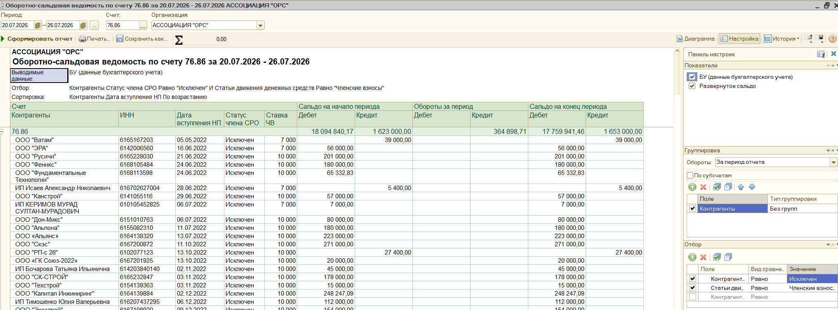
Контрагенты | ИНН | Дата вступления НП | Статус члена СРО | Ставка ЧВ | Дебет | Кредит | Кредит
ИП Лукашов Максим Васильевич | 615011964425 | 06.07.2023 | Действующий | 10000 | 120000 |  | 60000 | -60000 |  | 641,500.00
ООО "СРТ" | 2320250250 | 19.04.2023 | Действующий | 10000 | 30000 |  | 30000 | 0 |  | 219,000.00
ООО "СНИП-СТРОЙМОНТАЖ" | 6166124763 | 10.05.2023 | Действующий | 10000 | 49000 |  | 50000 | 1000 |  | 150,000.00
ООО "РемСтрой" | 6148002402 | 27.04.2023 | Действующий | 5000 |  |  | 5000 | 5000 |  | 1,010,500.00
ИП Коваленко Алексей Георгиевич | 615007991803 | 07.11.2025 | Действующий | 5000 | 10000 |  | 15000 | 5000
ООО "Донстроймонтаж" | 6167202291 | 17.01.2023 | Действующий | 10000 |  |  | 10000 | 10000 |  | 120,000.00
ООО "Русинжстрой" | 6163214803 | 18.05.2023 | Действующий | 10000 |  |  | 10000 | 10000
ООО "Энерго-Шахт" | 6155093489 | 16.09.2024 | Действующий | 10000 |  |  | 10000 | 10000
ИП Шапошникова Ольга Александровна | 610109780217 | 29.01.2025 | Действующий | 10000 |  |  | 10000 | 10000
ООО "СТРОЙПРОЕКТ" | 6165199170 | 04.05.2023 | Действующий | 3500 |  |  | 10500 | 10500
ИП Рогозинский Вячеслав Николаевич | 614800375834 | 18.05.2023 | Действующий | 5000 |  |  | 20000 | 20000
ООО "СКС" | 6166069400 | 18.05.2023 | Действующий | 10000 | 40000 |  | 60000 | 20000
ООО "Дрсу-Юг" | 6167128746 | 09.06.2022 | Действующий | 10000 |  |  | 30000 | 30000
ИП Пахомов Юрий Викторович | 611104384780 | 28.04.2023 | Действующий | 10000 |  |  | 30000 | 30000
ООО «КУБ» | 6165139446 | 04.05.2023 | Действующий | 10000 |  |  | 30000 | 30000
АО «СОКОЛ-ДЕВЕЛОПМЕНТ» | 6161065553 | 22.05.2023 | Действующий | 10000 |  |  | 30000 | 30000
ООО «Ресурс-Дон» | 6163138292 | 25.05.2023 | Действующий | 10000 | 30000 |  | 60000 | 30000
ИП Прядильщиков Александр Алексеевич | 615512577402 | 27.09.2023 | Действующий | 10000 |  |  | 30000 | 30000
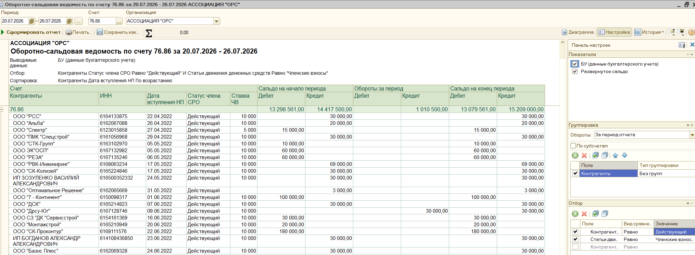
ООО "МЕРКУРИЙ" | 6168115080 | 03.06.2024 | Действующий | 10000 |  |  | 30000 | 30000
ООО "Вертикаль" | 800018920 | 08.07.2024 | Действующий | 10000 |  |  | 30000 | 30000
ООО "Межрайгаз" | 6154093990 | 19.11.2024 | Действующий | 10000 |  | 10000 | 30000 | 30000
ИП Ерошенко Михаил Николаевич | 613203325980 | 19.12.2024 | Действующий | 10000 |  |  | 30000 | 30000
ООО "Традиции" | 6165237203 | 18.03.2025 | Действующий | 10000 |  |  | 30000 | 30000
ООО "Доминанта" | 6150098606 | 30.04.2025 | Действующий | 10000 |  |  | 30000 | 30000
ИП Покусаева Мария Анатольевна | 344312848502 | 10.06.2025 | Действующий | 10000 |  |  | 30000 | 30000
ООО "СЗ "Миртэкс" | 6141049867 | 10.06.2025 | Действующий | 10000 |  |  | 30000 | 30000
ООО "Взлет-Сервис" | 6167094046 | 03.07.2025 | Действующий | 10000 |  |  | 30000 | 30000
ИП Остапенко Евгений Сергеевич | 525689562205 | 04.09.2024 | Действующий | 10000 |  |  | 60000 | 60000 | 30000 | 30000
ООО "Востоктехстрой" | 800022807 | 22.10.2025 | Действующий | 10000 |  |  | 60000 | 60000 | 30000 | 30000
ИП Яковенко Инна Геннадьевна | 615419113075 | 23.07.2026 | Действующий | 5000 |  |  | 60000 | 60000 | 15000 | 45000
ИП Кошаташян Араик Амлетович | 611602009534 | 24.07.2026 | Действующий | 5000 |  |  | 60000 | 60000 | 15000 | 45000

32 неделя
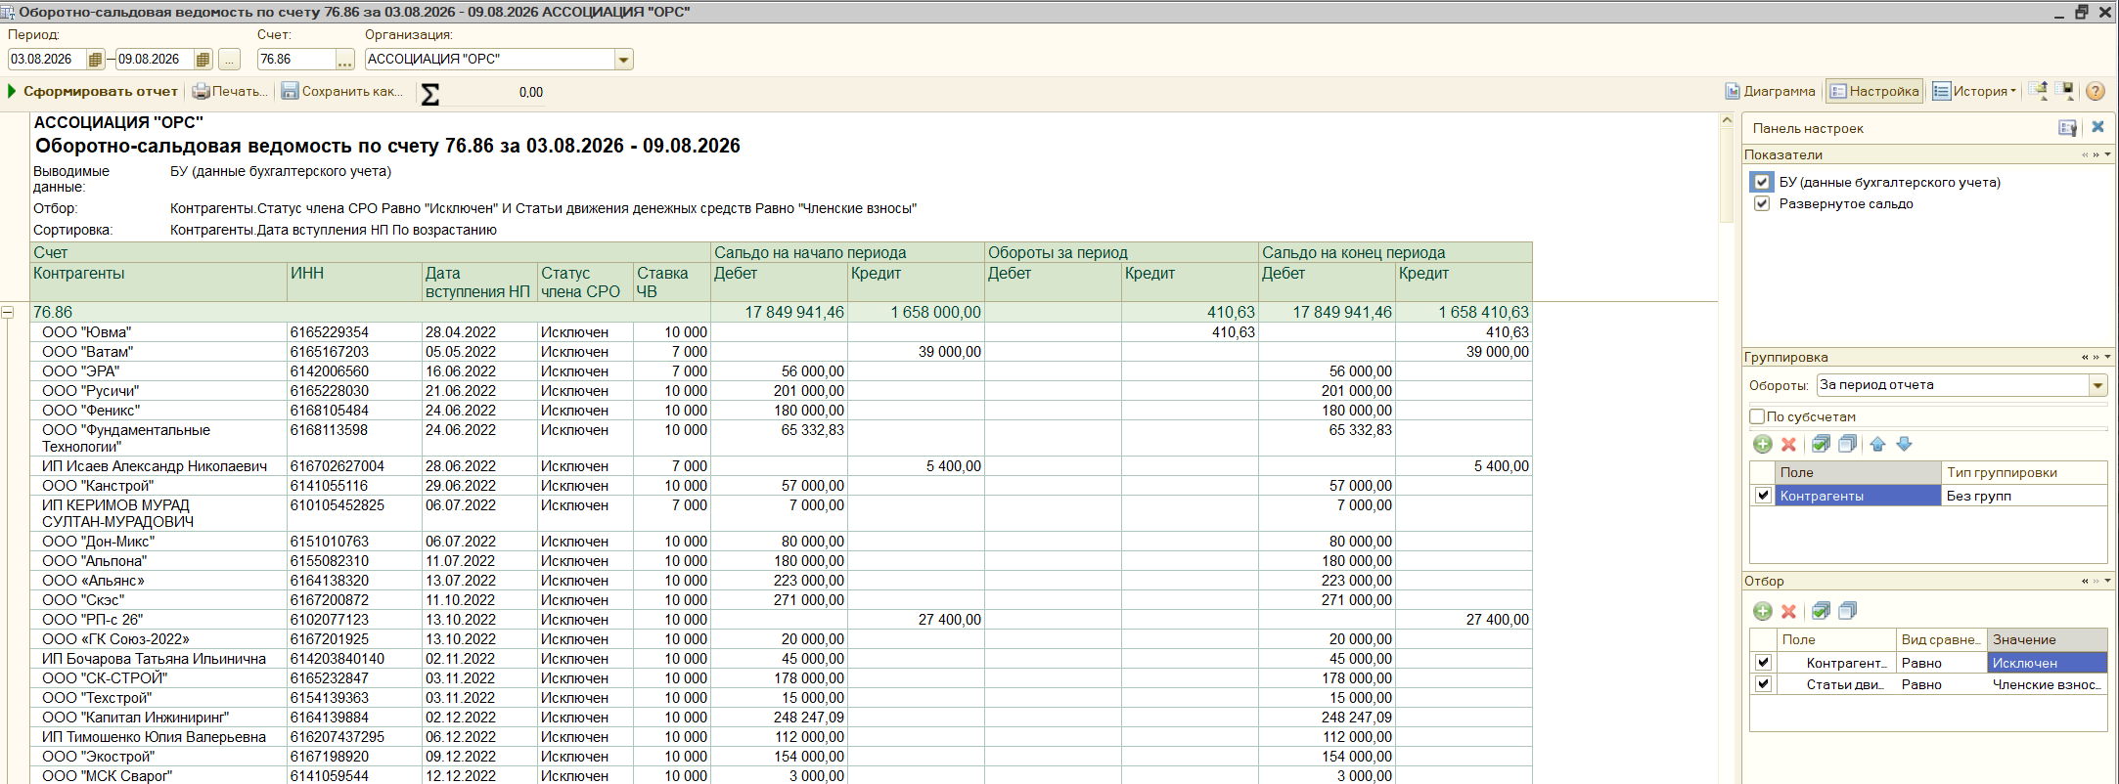
Контрагенты | ИНН | Дата вступления НП | Статус члена СРО | Ставка ЧВ | Дебет | Кредит | Кредит
ООО "Спектр" | 6123015858 | 27.04.2022 | Действующий | 5000 | 15000 |  | 5000 | -10000 |  | 579,000.00
ООО "Гшо Промремонт" | 6150102274 | 06.08.2026 | Действующий | 5000 |  |  | 5000 | 5000 |  | 353,000.00
ООО "Дока" | 6154095300 | 24.05.2023 | Действующий | 10000 | 76000 |  | 83000 | 7000 |  | 135,000.00
ООО "Либертин" | 6162086066 | 16.07.2025 | Действующий | 3500 |  | 5000 | 7000 | 7000 |  | 1,067,000.00
ООО "Сварка ТМ" | 6166113521 | 11.07.2022 | Действующий | 10000 |  |  | 10000 | 10000
ООО "ДТМ" | 6165181744 | 03.05.2023 | Действующий | 10000 |  | 10000 | 10000 | 10000 |  | 215,000.00
ООО "Климат-Сфера" | 6163106572 | 15.05.2023 | Действующий | 10000 |  | 10000 | 10000 | 10000
ООО "Альтура Фасад" | 6168069324 | 24.05.2023 | Действующий | 10000 |  |  | 10000 | 10000
ООО "СБ Арсенал" | 6154561494 | 25.01.2024 | Действующий | 10000 |  | 10000 | 10000 | 10000
ООО "СБ Инжиниринг Юг" | 6165233819 | 18.03.2025 | Действующий | 10000 |  | 10000 | 10000 | 10000
ИП Гнатюк Юрий Степанович | 612802867122 | 02.12.2024 | Действующий | 10000 |  |  | 15000 | 15000
ООО «Газстройкомплекс» | 6165166707 | 03.05.2023 | Действующий | 10000 |  |  | 20000 | 20000
ИП Айрапетян Игнат Аршавирович | 615522305969 | 12.05.2023 | Действующий | 10000 | 22000 |  | 42000 | 20000
ООО "Русинжстрой" | 6163214803 | 18.05.2023 | Действующий | 10000 |  | 10000 | 20000 | 20000
ИП Собка Артем Геннадьевич | 614907557604 | 01.04.2024 | Действующий | 10000 |  |  | 20000 | 20000
ООО "ВЕРТИКАЛЬ 61" | 6101932201 | 27.04.2023 | Действующий | 10000 |  |  | 30000 | 30000
ООО "МСС" | 6167201869 | 28.04.2023 | Действующий | 10000 |  |  | 30000 | 30000
ИП КОПЫТЬКО АРТЕМ ВАЛЕРЬЕВИЧ | 616306516822 | 25.05.2023 | Действующий | 10000 |  |  | 30000 | 30000
ООО "Дом 61" | 6164143880 | 09.12.2024 | Действующий | 10000 |  |  | 30000 | 30000
ООО "Ремгород" | 6123026031 | 10.03.2025 | Действующий | 10000 |  |  | 30000 | 30000
ООО "Чистый Мир" | 6165215087 | 07.04.2025 | Действующий | 10000 |  |  | 30000 | 30000
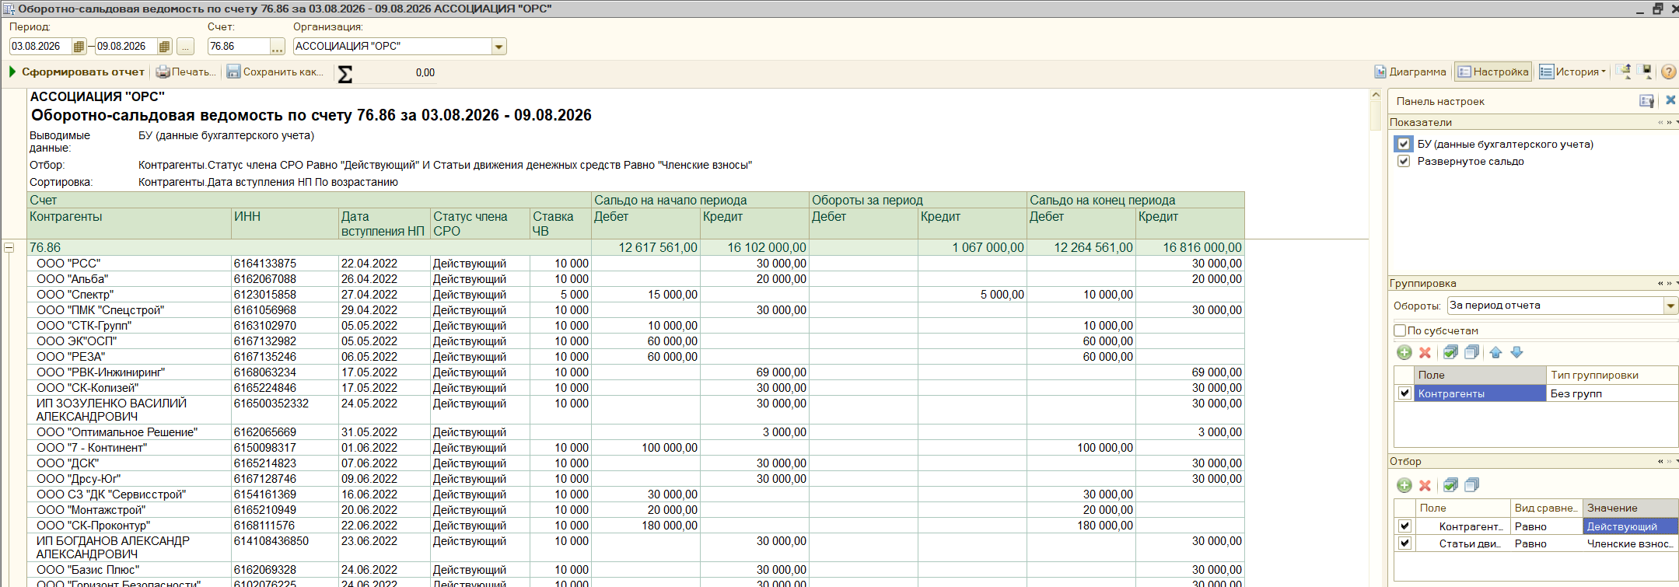
ИП Россихин Владимир Игоревич | 616111327622 | 10.04.2025 | Действующий | 10000 | 30000 |  | 60000 | 30000
ООО "ВКС Строй" | 6114018161 | 23.04.2025 | Действующий | 10000 | 10000 |  | 40000 | 30000
ООО "Леварт" | 6165235904 | 22.05.2025 | Действующий | 10000 | 90000 |  | 120000 | 30000
ООО "Мэск" | 6168089539 | 31.07.2025 | Действующий | 10000 | 90000 |  | 120000 | 30000
ООО "Атлантюгстрой" | 6154156312 | 01.09.2025 | Действующий | 10000 | 30000 |  | 60000 | 30000
ИП Симанцов Глеб Владимирович | 140203439948 | 03.08.2026 | Действующий | 10000 |  |  | 30000 | 30000
ИП Рамазанов Рамис Рамазанович | 610105541289 | 03.08.2026 | Действующий | 5000 |  |  | 60000 | 60000 | 15000 | 45000
ИП Бондаренко Максим Сергеевич | 611501748313 | 04.08.2026 | Действующий | 5000 |  |  | 60000 | 60000 | 15000 | 45000
ООО "Адис-Юг" | 6143104055 | 07.08.2026 | Действующий | 5000 |  |  | 60000 | 60000 | 15000 | 45000

33 неделя
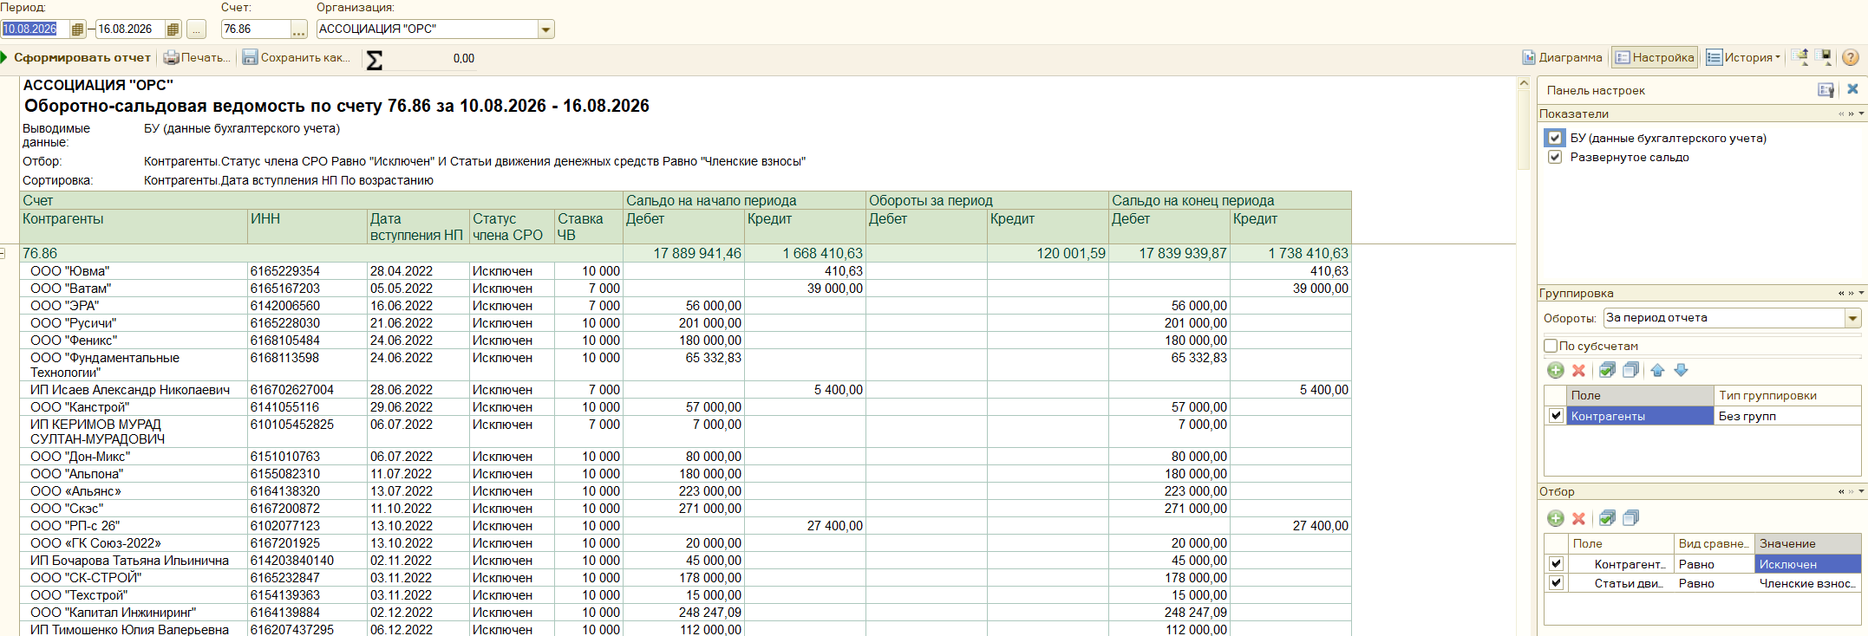
Контрагенты | ИНН | Дата вступления НП | Статус члена СРО | Ставка ЧВ | Дебет | Кредит | Дебет | Кредит
ООО "Ап-Групп" | 6168116334 | 10.05.2023 | Действующий | 10000 | 60000 |  |  | 45000 | -15000 |  | 985,500.00
ООО "Теплодон" | 6165178759 | 12.01.2024 | Действующий | 10000 | 30000 |  |  | 30000 | 0 |  | 581,000.00
ООО "ИТС" | 6143056933 | 17.02.2025 | Действующий | 10000 | 30000 |  |  | 30000 | 0 |  | 155,000.00
ООО "АРК Инжиниринг" | 6163105642 | 03.05.2023 | Действующий | 10000 |  | 10000 |  | 10000 | 10000 |  | 1,721,500.00
ООО «ИНКОМ» | 816030754 | 12.05.2023 | Действующий | 10000 | 60000 |  |  | 70000 | 10000
ИП Тюгулёв Александр Александрович | 235407452149 | 28.02.2025 | Действующий | 10000 |  | 10000 |  | 10000 | 10000 |  | 180,000.00
ООО "Амулет-Юг" | 6141054465 | 15.05.2025 | Действующий | 10000 |  | 10000 |  | 10000 | 10000
ИП Покусаева Мария Анатольевна | 344312848502 | 10.06.2025 | Действующий | 10000 |  | 30000 |  | 10000 | 10000
ООО "Амвк" | 6165158336 | 02.02.2023 | Действующий | 3500 |  |  |  | 10500 | 10500
ООО "Эксперт" | 6163096959 | 27.03.2025 | Действующий | 10000 |  | 5000 |  | 15000 | 15000
ИП Кафтанатий Алексей Андреевич | 615012187524 | 28.04.2025 | Действующий | 5000 |  |  |  | 15000 | 15000
ООО «ПСС» | 6163226020 | 27.04.2023 | Действующий | 10000 |  |  |  | 20000 | 20000
ООО "АСТРА" | 6162075280 | 04.05.2023 | Действующий | 10000 |  |  |  | 20000 | 20000
ООО "Электрон" | 6164257461 | 11.05.2023 | Действующий | 10000 |  |  |  | 20000 | 20000
ООО "Жилпромстрой" | 816002330 | 24.05.2023 | Действующий | 10000 |  |  |  | 20000 | 20000
ООО "СЗ Стройинвест" | 814173612 | 24.05.2023 | Действующий | 10000 |  |  |  | 20000 | 20000
ООО "Спецстройстандарт" | 6150100559 | 13.02.2024 | Действующий | 10000 | 36000 |  |  | 56000 | 20000
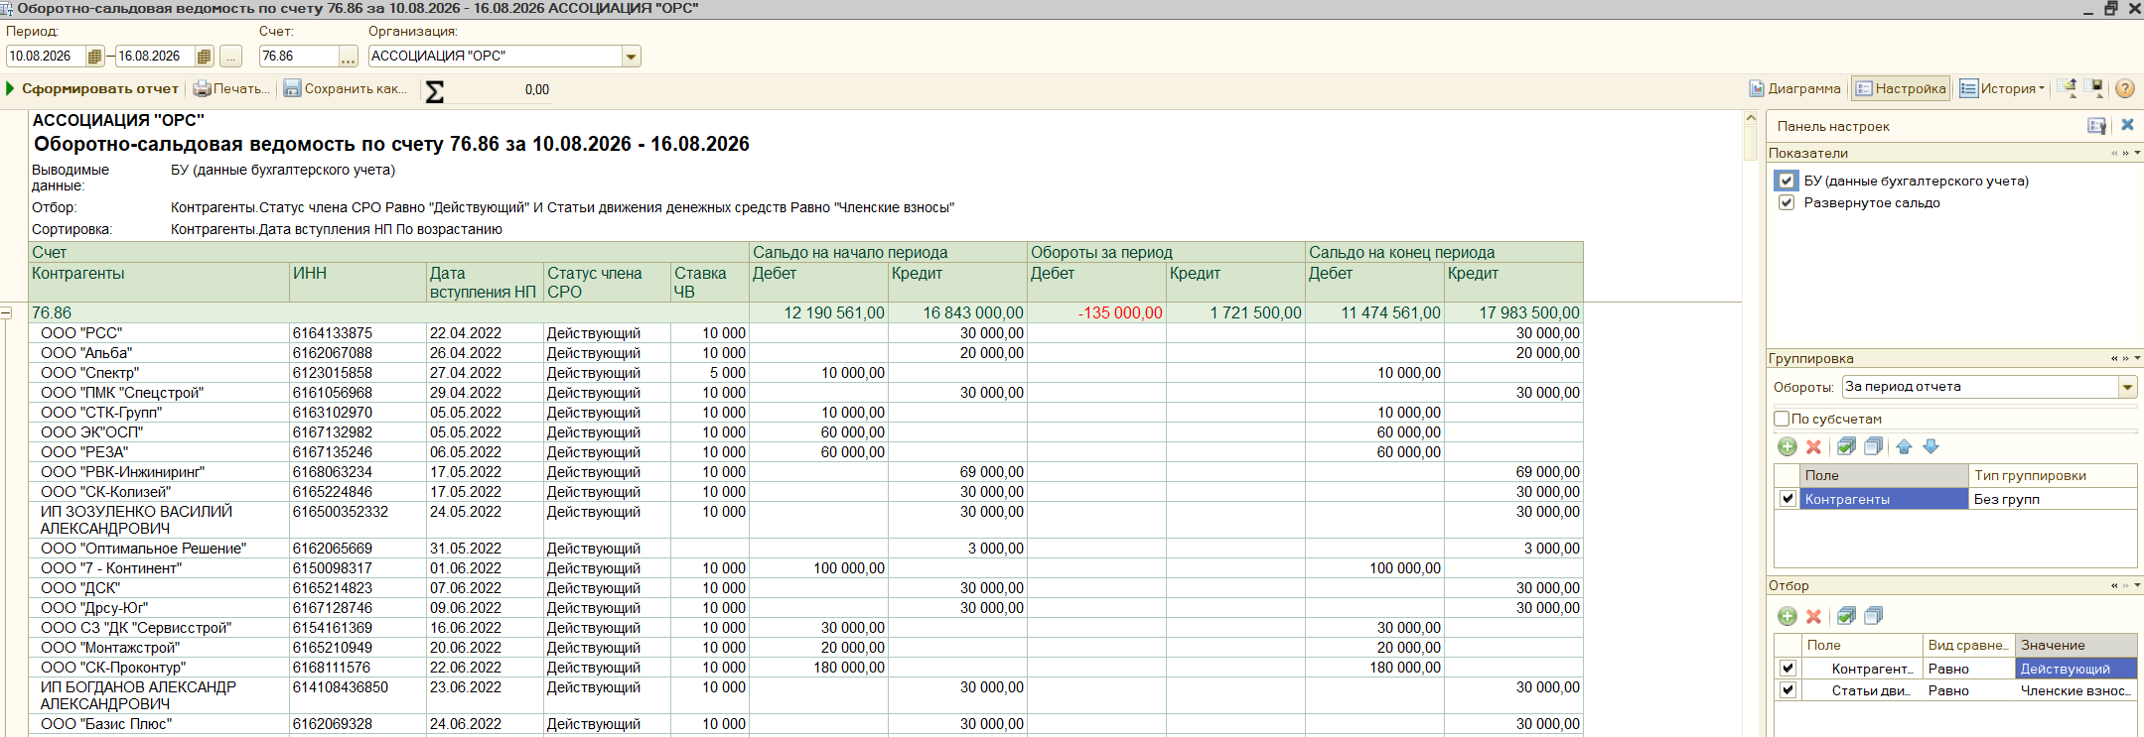
ООО "СТРОЙСТАНДАРТ" | 6150099790 | 18.03.2024 | Действующий | 10000 |  |  |  | 20000 | 20000
ООО "ЧМНГ" | 9704210635 | 02.08.2024 | Действующий | 10000 | 10000 |  |  | 30000 | 20000
ИП Захаров Сергей Александрович | 614761553696 | 15.10.2024 | Действующий | 10000 |  |  |  | 20000 | 20000
ООО "Донстройэксперт" | 6167209138 | 20.02.2025 | Действующий | 10000 |  |  |  | 20000 | 20000
ООО "Технострой" | 6168123130 | 01.12.2025 | Действующий | 10000 |  |  |  | 20000 | 20000
ООО «Восход» | 6166125502 | 11.07.2022 | Действующий | 10000 | 30000 |  |  | 60000 | 30000
ООО "ЮКС" | 6139005848 | 28.04.2023 | Действующий | 10000 |  |  |  | 30000 | 30000
ИП Алексеев Анатолий Николаевич | 616103707645 | 02.05.2023 | Действующий | 10000 |  |  |  | 30000 | 30000
ООО «ЮжСтройКомфорт» | 6164134678 | 02.05.2023 | Действующий | 10000 | 30000 |  |  | 60000 | 30000
ИП ХОСРОЕВ ДЕНИС БОРИСОВИЧ | 612307554220 | 03.05.2023 | Действующий | 10000 |  |  |  | 30000 | 30000
ООО"РСК "ПромСтандарт" | 6161074290 | 12.05.2023 | Действующий | 10000 | 60000 |  |  | 90000 | 30000
ООО "ЛИМЕН" | 6141048510 | 15.05.2023 | Действующий | 10000 |  |  |  | 30000 | 30000
ООО "Стройкомплект" | 6163227263 | 24.05.2023 | Действующий | 10000 | 60000 |  |  | 90000 | 30000
ООО "АЛЬЯНС" | 2312289840 | 28.08.2023 | Действующий | 10000 | 30000 |  |  | 60000 | 30000
ООО "СМС" | 6164104257 | 20.12.2023 | Действующий | 10000 |  | 30000 |  | 30000 | 30000
ООО "СтройК" | 6161097964 | 07.02.2024 | Действующий | 10000 | 30000 |  |  | 60000 | 30000
ИП Апостолов Иван Владимирович | 614208915367 | 21.03.2024 | Действующий | 10000 | 30000 |  |  | 60000 | 30000
ИП Беляевский Дмитрий Валериевич | 612103920729 | 26.09.2024 | Действующий | 10000 |  |  |  | 30000 | 30000
ООО "СБ-Сервис" | 6165232759 | 28.10.2024 | Действующий | 10000 | 20000 |  |  | 50000 | 30000
ИП Мансветов Сергей Юрьевич | 231003577890 | 21.11.2024 | Действующий | 10000 |  |  |  | 30000 | 30000
ООО "Электрическиесистемы" | 6161151883 | 10.12.2024 | Действующий | 10000 | 35000 |  |  | 65000 | 30000
ООО "Инжсинэрго" | 6161092324 | 12.02.2025 | Действующий | 10000 |  | 30000 |  | 30000 | 30000
ИП Балакший Николай Михайлович | 615011893407 | 18.02.2025 | Действующий | 10000 | 35000 |  |  | 65000 | 30000
ООО "Трим-Строй" | 6161066902 | 16.04.2025 | Действующий | 10000 | 10000 |  |  | 40000 | 30000
ООО "Системы ДК" | 6167093934 | 14.07.2025 | Действующий | 10000 |  |  |  | 30000 | 30000
ООО "Три-с Дон" | 6167203111 | 03.05.2023 | Действующий | 10000 |  |  | 20000 | 50000 | 50000 | 30000 | 20000
ООО "Экопромюг" | 6102079177 | 11.08.2026 | Действующий | 5000 |  |  |  | 60000 | 60000 | 15000 | 45000
ИП Одинцов Сергей Николаевич | 616517323643 | 12.08.2026 | Действующий | 5000 |  |  |  | 60000 | 60000 | 15000 | 45000
ООО ТД "КС" | 6155078882 | 13.08.2026 | Действующий | 5000 |  |  |  | 60000 | 60000 | 15000 | 45000

34 неделя
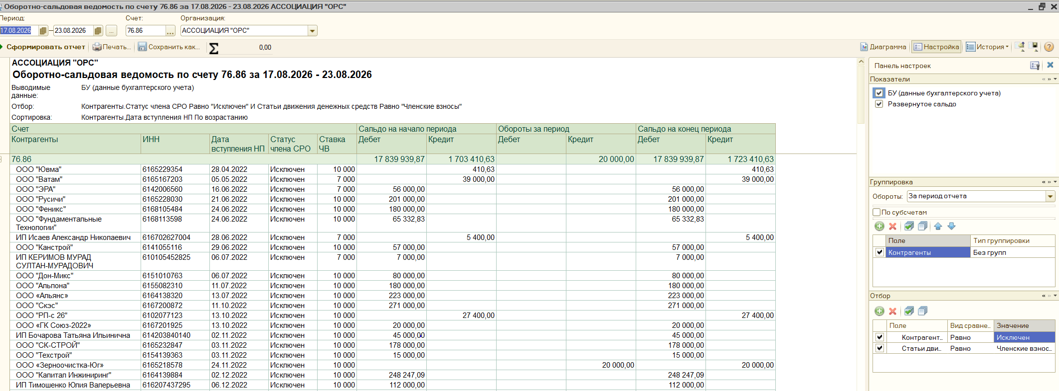
Контрагенты | ИНН | Дата вступления НП | Статус члена СРО | Ставка ЧВ | Дебет | Кредит | Кредит
ИП Семенов Дмитрий Владимирович | 645311643943 | 15.10.2024 | Действующий | 10000 | 40000 |  | 10000 | -30000 |  | 508,500.00
ООО "ЭЛЕКТРОКЛУБ" | 6163083893 | 18.05.2023 | Действующий | 3500 | 84000 |  | 70500 | -13500 |  | 306,000.00
ИП Маницкий Олег Владимирович | 614315987623 | 12.12.2024 | Действующий | 3500 | 75500 |  | 79000 | 3500 |  | 205,000.00
ООО "ПСК" | 6143070582 | 27.04.2023 | Действующий | 10000 |  | 20000 | 10000 | 10000 |  | 1,019,500.00
ИП Собка Артем Геннадьевич | 614907557604 | 01.04.2024 | Действующий | 10000 |  | 20000 | 10000 | 10000
ИП Шапошникова Ольга Александровна | 610109780217 | 29.01.2025 | Действующий | 10000 |  | 10000 | 10000 | 10000 |  | 250000
ООО "Импульс" | 6144023264 | 20.08.2026 | Действующий | 10000 |  |  | 10000 | 10000
ООО «ПУСК» | 6164122062 | 03.05.2023 | Действующий | 10000 |  |  | 20000 | 20000
ИП Синецкий Анатолий Анатольевич | 616610096699 | 24.05.2023 | Действующий | 10000 |  |  | 20000 | 20000
ООО "Чистые Технологии" | 6165236305 | 21.02.2024 | Действующий | 10000 |  |  | 20000 | 20000
ООО "ЮГ СТРОЙ КОМПЛЕКТ" | 6165239112 | 10.04.2024 | Действующий | 10000 |  |  | 20000 | 20000
ИП Ткаченко Андрей Владимирович | 616508526693 | 26.09.2024 | Действующий |  |  |  | 20000 | 20000
ООО ПСК "ДОН" | 6143102805 | 18.11.2024 | Действующий | 10000 |  |  | 20000 | 20000
ИП Шуравин Анатолий Викторович | 641511652401 | 03.06.2025 | Действующий | 10000 |  |  | 20000 | 20000
ООО "НГ-ССП" | 6142028411 | 03.06.2025 | Действующий | 10000 |  |  | 20000 | 20000
ООО "СК Нев-Строй" | 6168124864 | 08.07.2025 | Действующий | 10000 |  |  | 20000 | 20000
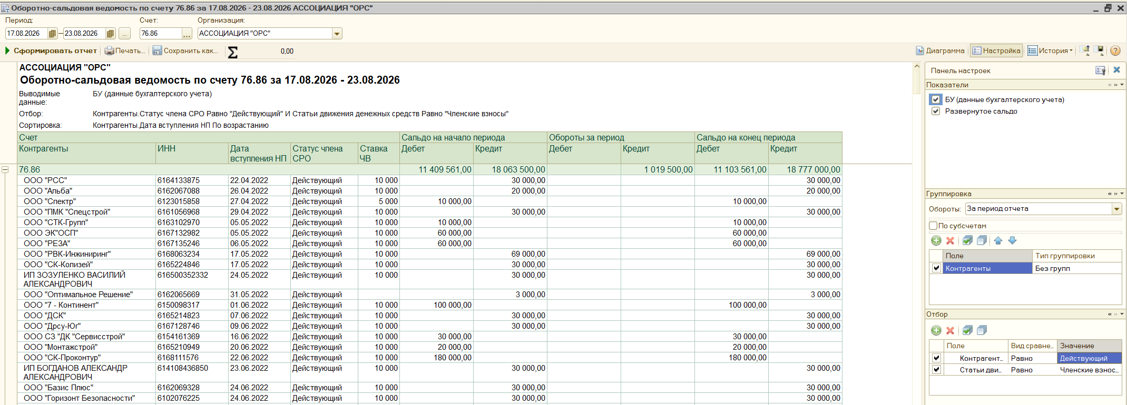
ООО "Сити Дизайн" | 800007140 | 11.08.2025 | Действующий | 10000 |  |  | 20000 | 20000
ИП Сухов Павел Владимирович | 545260167257 | 05.11.2025 | Действующий | 10000 |  |  | 20000 | 20000
ООО "Альянс Строителей Донбасса" | 6163232190 | 25.08.2025 | Действующий | 10000 | 90000 |  | 110000 | 20000
ООО Фирма "Аквитал" | 6164056356 | 25.01.2023 | Действующий | 10000 |  |  | 30000 | 30000
ООО "Юг Строймонтаж 2000" | 6125029084 | 15.05.2023 | Действующий | 10000 |  |  | 30000 | 30000
ООО «СТАТУС-СТРОЙ» | 6155083152 | 16.05.2023 | Действующий | 10000 |  |  | 30000 | 30000
ИП Поляков Арменак Николаевич | 616603271477 | 29.12.2022 | Действующий | 10000 | 30000 |  | 60000 | 30000
ООО "Вектор Развития" | 6162083139 | 09.11.2023 | Действующий | 10000 | 30000 |  | 60000 | 30000
ИП Гетманский Артем Николаевич | 615011203090 | 05.09.2025 | Действующий | 5000 |  | 10000 | 40000 | 40000 | 15000 | 25000
ООО "Энерго-Ресурс" | 6163220268 | 18.08.2026 | Действующий | 5000 |  |  | 60000 | 60000 | 15000 | 45000
ИП Базавов Артемий Геннадьевич | 615020377737 | 19.08.2026 | Действующий | 5000 |  |  | 60000 | 60000 | 15000 | 45000
ИП Киселев Сергей Николаевич | 71002527984 | 21.08.2026 | Действующий | 5000 |  |  | 60000 | 60000 | 15000 | 45000
ООО "Акустические Материалы" | 6165193933 | 21.08.2026 | Действующий | 5000 |  |  | 60000 | 60000 | 15000 | 45000

35 неделдя
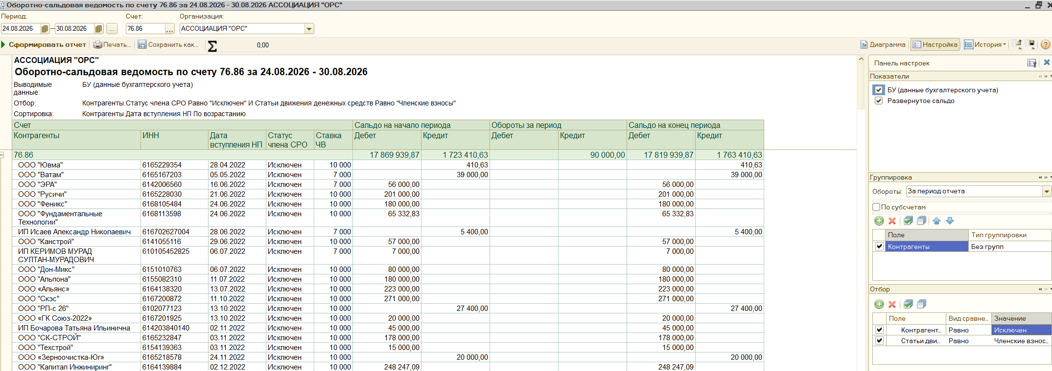
Контрагенты | ИНН | Дата вступления НП | Статус члена СРО | Ставка ЧВ | Дебет(списание) | Кредит | Кредит(поступление) | Разница между прошлой и нынешней неделей по уплате | Плата за квартал(*3) | Есть ли переплата | итог | 999000
АО "РГП" | 6165000211 | 24.05.2023 | Действующий | 10000 | 30000 |  | 25000 | -5000 | 30000 | -35000 | ЧВ | 624,000.00
ИП Гришин Владимир Георгиевич | 614400079608 | 18.07.2025 | Действующий | 10000 |  | 10000 | 5000 | 5000 | 30000 | -25000 | долг.дейс | 285,000.00
ИП АРУТЮНЯН АРУТЮН ЛЕВАЕВИЧ | 611802701485 | 10.06.2022 | Действующий | 3500 |  |  | 7000 | 7000 | 10500 | -3500 | переплата | 90,000.00
ООО СК "РОСТЭКО" | 6162060981 | 13.06.2024 | Действующий | 3500 |  |  | 7000 | 7000 | 10500 | -3500 | сумма | 999,000.00
ООО «Югэнергомонтаж» | 6161093222 | 03.05.2023 | Действующий | 10000 |  |  | 10000 | 10000 | 30000 | -20000
ООО «ИНКОМ» | 816030754 | 12.05.2023 | Действующий | 10000 |  | 10000 | 10000 | 10000 | 30000 | -20000 | поступление за эту неделю | 160,000.00
ООО "Альтура Фасад" | 6168069324 | 24.05.2023 | Действующий | 10000 |  | 10000 | 10000 | 10000 | 30000 | -20000
ООО "МДК" | 6164142615 | 29.11.2024 | Действующий | 10000 |  | 10000 | 10000 | 10000 | 30000 | -20000
ООО "Алмаз" | 6142019551 | 27.08.2026 | Действующий | 10000 |  |  | 10000 | 10000 | 30000 | -20000
ООО "Пластон-ЮГ" | 6167110210 | 28.04.2023 | Действующий | 10000 |  |  | 20000 | 20000 | 30000 | -10000
ИП Назаренко Александр Петрович | 610203494950 | 02.05.2023 | Действующий | 10000 |  |  | 20000 | 20000 | 30000 | -10000
ООО «ТрансФорте» | 6163213704 | 02.05.2023 | Действующий | 10000 |  |  | 20000 | 20000 | 30000 | -10000
ООО "РОСТОВЭНЕРГОСТРОЙ-СЕРВИС" | 6168020872 | 04.05.2023 | Действующий | 10000 |  |  | 20000 | 20000 | 30000 | -10000
ООО "ЮгХолодМонтаж" | 6165193676 | 16.05.2023 | Действующий | 10000 |  |  | 20000 | 20000 | 30000 | -10000
ООО "СМКП" | 6155075962 | 22.05.2023 | Действующий | 10000 |  |  | 20000 | 20000 | 30000 | -10000
ООО "ВЕЛЕС" | 6145002108 | 12.03.2024 | Действующий | 10000 |  |  | 20000 | 20000 | 30000 | -10000
ООО "Инфрасфера" | 6140017083 | 08.04.2024 | Действующий | 10000 |  |  | 20000 | 20000 | 30000 | -10000
ИП Пешекерян Андраник Асватурович | 612200303217 | 11.09.2024 | Действующий | 10000 |  |  | 20000 | 20000 | 30000 | -10000
ООО "Крона" | 6168104988 | 11.12.2024 | Действующий | 10000 |  |  | 20000 | 20000 | 30000 | -10000
ИП Андриянов Виталий Владимирович | 613603766805 | 23.12.2024 | Действующий | 3500 | 30000 |  | 50000 | 20000 | 10500 | 9500
ИП Гаджиагаев Арсен Гадживердиевич | 615420750061 | 08.07.2025 | Действующий | 10000 |  |  | 20000 | 20000 | 30000 | -10000
ИП Белодерик Алексей Игоревич | 615422118443 | 27.08.2025 | Действующий | 10000 | 40000 |  | 60000 | 20000 | 30000 | -10000
ООО «Гидрострой» | 6141049970 | 04.05.2023 | Действующий | 10000 |  | 5000 | 25000 | 25000 | 30000 | -5000
ООО «ЭНЕРГОСТРОЙКОМПЛЕКТ» | 6164271963 | 10.02.2023 | Действующий | 10000 | 10000 |  | 40000 | 30000 | 30000 | 0
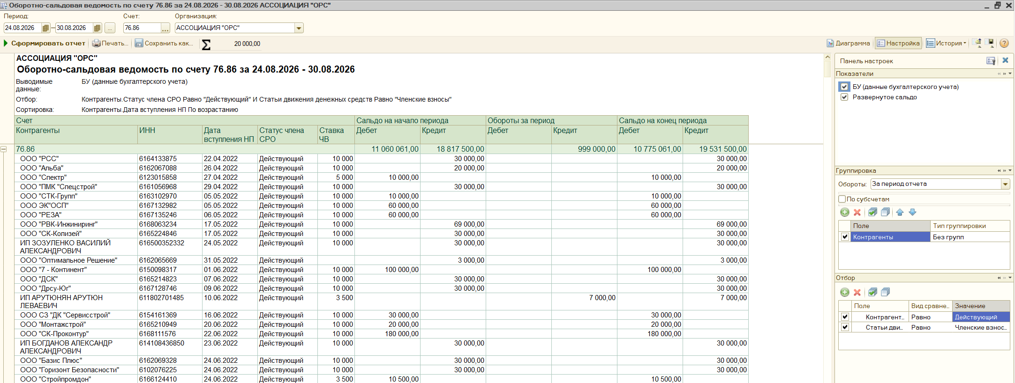
ООО "ЮГТРАНСРЕСУРС" | 6155072256 | 15.03.2023 | Действующий | 10000 | 30000 |  | 60000 | 30000 | 30000 | 0
ООО "Радуга" | 6168057738 | 02.05.2023 | Действующий | 10000 |  |  | 30000 | 30000 | 30000 | 0
ООО «КАПИТАЛ» | 6161088141 | 03.05.2023 | Действующий | 10000 | 60000 |  | 90000 | 30000 | 30000 | 0
ИП АЙРАПЕТЯН ИГОРЬ АРШАВИРОВИЧ | 615509586157 | 18.05.2023 | Действующий | 10000 | 60000 |  | 90000 | 30000 | 30000 | 0
ИП Лефтер Алексей Сергеевич | 616804903101 | 29.08.2023 | Действующий | 10000 | 30000 |  | 60000 | 30000 | 30000 | 0
ИП Агапитов Сергей Александрович | 615528584155 | 01.08.2025 | Действующий | 10000 |  |  | 30000 | 30000 | 30000 | 0
ООО "Сфера" | 6166101572 | 26.08.2026 | Действующий | 10000 |  |  | 30000 | 30000 | 30000 | 0
ООО "ПЭС" | 6167210052 | 25.08.2026 | Действующий | 5000 |  |  | 60000 | 60000 | 15000 | 45000
ООО "Атлон-Инвест" | 6154161778 | 26.08.2026 | Действующий | 5000 |  |  | 60000 | 60000 | 15000 | 45000

36 неделя
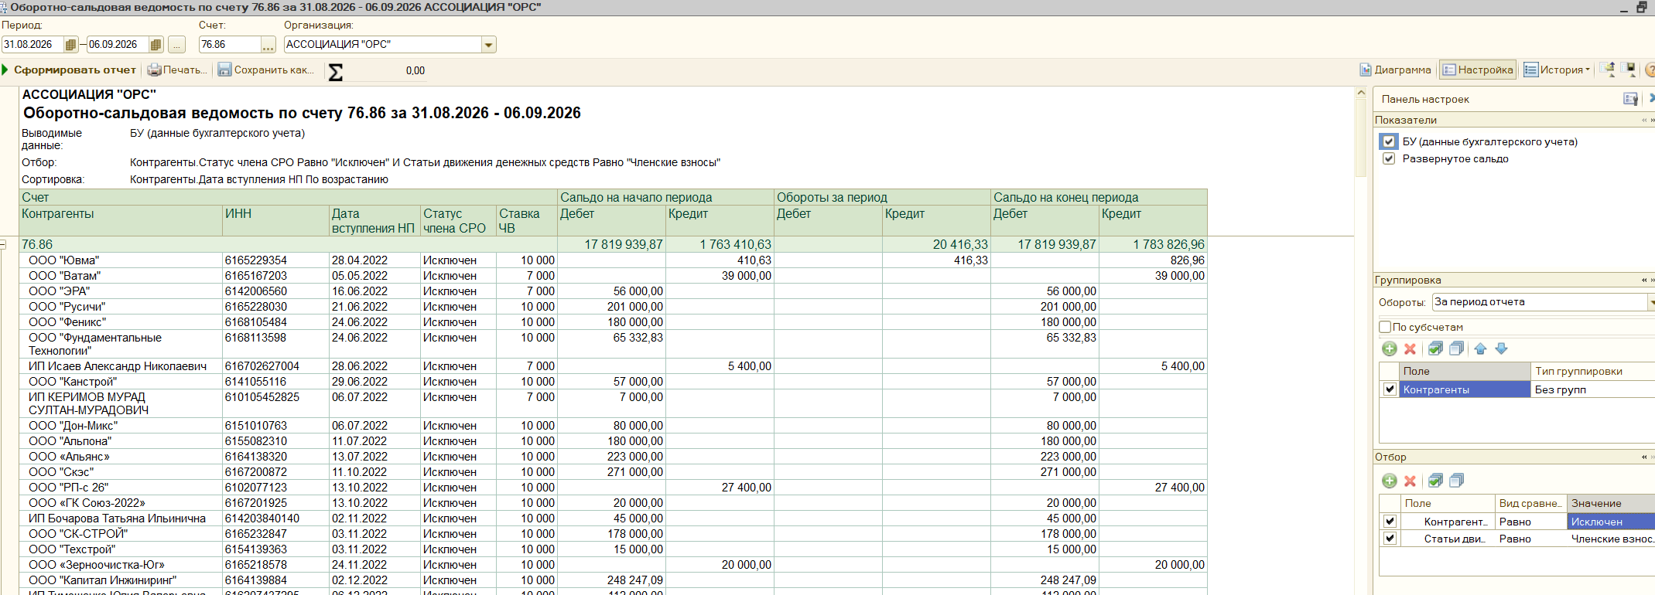
Контрагенты | ИНН | Дата вступления НП | Статус члена СРО | Ставка ЧВ | Дебет | Кредит | Кредит
ИП Недодаев Александр Сергеевич | 612401635847 | 09.02.2024 | Действующий | 10000 | 90000 |  | 57100 | -32900 | ЧВ | 603,500.00
ИП Гужва Андрей Андреевич | 611904390013 | 05.04.2023 | Действующий | 10000 | 57000 |  | 37000 | -20000 | Д | 244,100.00
ИП Андриянов Виталий Владимирович | 613603766805 | 23.12.2024 | Действующий | 3500 |  | 20000 | 3500 | 3500 | итог | 847,600.00
ИП Сулимов Денис Владимирович | 614211957960 | 17.07.2025 | Действующий | 5000 |  | 5000 | 5000 | 5000
ИП Мацук Андрей Михайлович | 616131887929 | 25.07.2025 | Действующий | 10000 |  | 15000 | 5000 | 5000 | ВС | 5000
ООО "СТАЛЬ.ПРОМ.СТРОЙ" | 6153010261 | 08.08.2025 | Действующий | 10000 |  | 15000 | 5000 | 5000
ООО "М-Групп" | 6168123701 | 04.09.2026 | Действующий | 5000 |  |  | 5000 | 5000
ООО "ДТМ" | 6165181744 | 03.05.2023 | Действующий | 10000 |  | 20000 | 10000 | 10000
ООО "АСТРА" | 6162075280 | 04.05.2023 | Действующий | 10000 |  | 20000 | 10000 | 10000
ООО "Жилпромстрой" | 816002330 | 24.05.2023 | Действующий | 10000 |  | 20000 | 10000 | 10000
ООО "СБ Арсенал" | 6154561494 | 25.01.2024 | Действующий | 10000 |  | 20000 | 10000 | 10000
ООО "Крона" | 6168104988 | 11.12.2024 | Действующий | 10000 |  | 20000 | 10000 | 10000
ООО "СБ Инжиниринг Юг" | 6165233819 | 18.03.2025 | Действующий | 10000 |  | 20000 | 10000 | 10000
ООО "Эксперт" | 6163096959 | 27.03.2025 | Действующий | 10000 |  | 20000 | 10000 | 10000
ИП Паустовская Наталья Михайловна | 614808011740 | 15.08.2025 | Действующий | 10000 |  | 5000 | 10000 | 10000
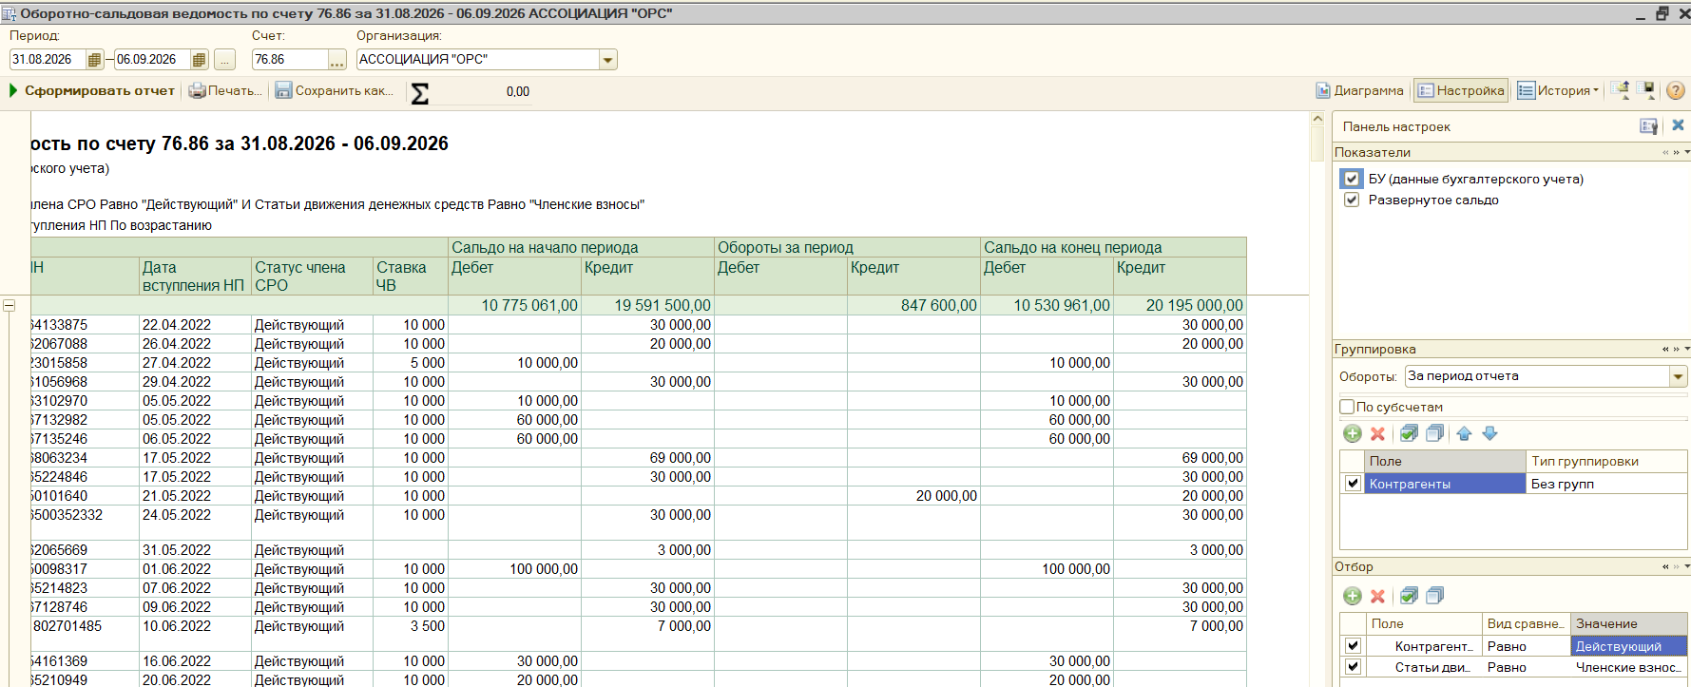
ООО "Технострой" | 6168123130 | 01.12.2025 | Действующий | 10000 |  | 20000 | 10000 | 10000
ООО "Новострой" | 6150101640 | 21.05.2022 | Действующий | 10000 |  |  | 20000 | 20000
ИП Чуканов Дмитрий Юрьевич | 616813629141 | 03.05.2023 | Действующий | 10000 |  |  | 20000 | 20000
ИП Смердягин Сергей Михайлович | 615303398897 | 12.05.2023 | Действующий | 10000 |  |  | 20000 | 20000
ООО "Донская Лифтовая Компания" | 6166109589 | 16.05.2023 | Действующий | 10000 |  |  | 20000 | 20000
ООО "Альфа" | 6114017376 | 04.08.2023 | Действующий | 10000 |  |  | 20000 | 20000
ООО "ИТР" | 7814823292 | 19.06.2025 | Действующий | 10000 |  |  | 20000 | 20000
ИП Донченко Юрий Александрович | 616520104289 | 02.07.2025 | Действующий | 10000 |  | 7000 | 20000 | 20000
ИП Ушенко Валентина Александровна | 615303325553 | 14.08.2025 | Действующий | 10000 |  | 5000 | 20000 | 20000
ООО «Строй Альянс Юг» | 6168058072 | 04.05.2023 | Действующий | 10000 |  |  | 30000 | 30000
ООО НПП «Вибробит» | 6163009297 | 04.05.2023 | Действующий | 10000 |  |  | 30000 | 30000
ООО СК "СОЮЗ" | 6114011769 | 05.05.2023 | Действующий | 10000 |  |  | 30000 | 30000
ООО "СК"Спарта" | 6162077985 | 19.05.2023 | Действующий | 10000 |  |  | 30000 | 30000
ООО "ЭНТЭЛ" | 6163214264 | 25.05.2023 | Действующий | 10000 | 90000 |  | 120000 | 30000
ООО "ЛИМЕРТ" | 6154148600 | 03.08.2023 | Действующий | 10000 | 10000 |  | 40000 | 30000
ООО «А.О. РГК» | 6162086524 | 10.10.2023 | Действующий | 10000 |  |  | 30000 | 30000
ООО "ПРОМРЕСУРС" | 6165237595 | 07.02.2024 | Действующий | 10000 |  |  | 30000 | 30000
ИП Харевич Максим Александрович | 500126826952 | 24.05.2024 | Действующий | 10000 |  |  | 30000 | 30000
ООО "ЭСК" | 6165241136 | 06.03.2025 | Действующий | 10000 | 40000 |  | 70000 | 30000
ИП Перешеин Леонид Леонидович | 614550351108 | 27.05.2025 | Действующий | 10000 | 10000 |  | 40000 | 30000

